Конструктивные элементы
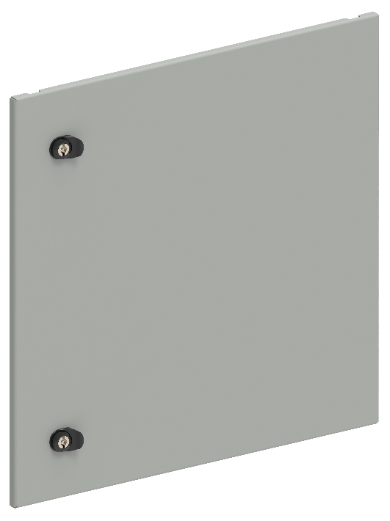
1. Двери секционные глухие
В, мм | Ш, мм | Артикул | Наименование | Ссылка
200 | 600 | FO-00-ESD-020-060 | Дверь секционная внешняя 200x600 мм | ФАЙЛ
250 | 600 | FO-00-ESD-025-060 | Дверь секционная внешняя 250х600 мм | ФАЙЛ
300 | 600 | FO-00-ESD-030-060 | Дверь секционная внешняя 300х600 мм | ФАЙЛ
350 | 600 | FO-00-ESD-035-060 | Дверь секционная внешняя 350x600 мм | ФАЙЛ
400 | 600 | FO-00-ESD-040-060 | Дверь секционная внешняя 400x600 мм | ФАЙЛ
450 | 600 | FO-00-ESD-045-060 | Дверь секционная внешняя 450х600 мм | ФАЙЛ
500 | 600 | FO-00-ESD-050-060 | Дверь секционная внешняя 500х600 мм | ФАЙЛ
600 | 600 | FO-00-ESD-060-060 | Дверь секционная внешняя 600х600 мм | ФАЙЛ
200 | 800 | FO-00-ESD-020-080 | Дверь секционная внешняя 200х800 мм | ФАЙЛ
250 | 800 | FO-00-ESD-025-080 | Дверь секционная внешняя 250х800 мм | ФАЙЛ
300 | 800 | FO-00-ESD-030-080 | Дверь секционная внешняя 300х800 мм | ФАЙЛ
350 | 800 | FO-00-ESD-035-080 | Дверь секционная внешняя 350х800 мм | ФАЙЛ
400 | 800 | FO-00-ESD-040-080 | Дверь секционная внешняя 400х800 мм | ФАЙЛ
450 | 800 | FO-00-ESD-045-080 | Дверь секционная внешняя 450х800 мм | ФАЙЛ
500 | 800 | FO-00-ESD-050-080 | Дверь секционная внешняя 500х800 мм | ФАЙЛ
600 | 800 | FO-00-ESD-060-080 | Дверь секционная внешняя 600х800 мм | ФАЙЛ
200 | 1000 | FO-00-ESD-020-100 | Дверь секционная внешняя 200х1000 мм | ФАЙЛ
250 | 1000 | FO-00-ESD-025-100 | Дверь секционная внешняя 250x1000 мм | ФАЙЛ
300 | 1000 | FO-00-ESD-030-100 | Дверь секционная внешняя 300х1000 мм | ФАЙЛ
350 | 1000 | FO-00-ESD-035-100 | Дверь секционная внешняя 350х1000 мм | ФАЙЛ
400 | 1000 | FO-00-ESD-040-100 | Дверь секционная внешняя 400х1000 мм | ФАЙЛ
450 | 1000 | FO-00-ESD-045-100 | Дверь секционная внешняя 450х1000 мм | ФАЙЛ
500 | 1000 | FO-00-ESD-050-100 | Дверь секционная внешняя 500х1000 мм | ФАЙЛ
600 | 1000 | FO-00-ESD-060-100 | Дверь секционная внешняя 600х1000 мм | ФАЙЛ
Применение секционных дверей возможно совместно с внешними фальш-панелями, при этом, их необходимо выбирать так, чтобы суммарная высота элементов составляла 1900 мм

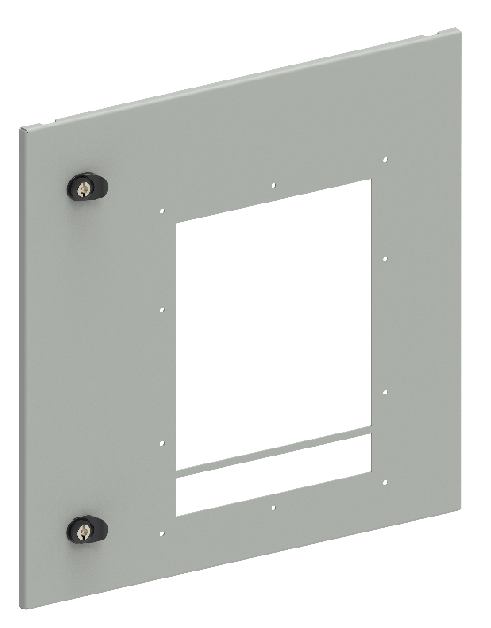
2.Двери секционные с вырезом для ACB
В, мм | Ш, мм | Артикул | Наименование | Ссылка
600 | 600 | FO-00-ESDAB-060-060 | Дверь секционная внешняя с вырезом для ARMAT ACB типоразмер A/B вык. исп. 3/4P 600х600 мм | ФАЙЛ
600 | 600 | FO-00-ESDD-060-060 | Дверь секционная внешняя с вырезом для ARMAT ACB типоразмер D вык. исп. 3P 600х600 мм | ФАЙЛ
600 | 800 | FO-00-ESDEF-060-080 | Дверь секционная внешняя с вырезом для ARMAT ACB типоразмер E/F вык. исп. 3/4P 600х800 мм | ФАЙЛ
600 | 800 | FO-00-ESDD-060-080 | Дверь секционная внешняя с вырезом для ARMAT ACB типоразмер D вык. исп. 3/4P 600х800 мм | ФАЙЛ
600 | 800 | FO-00-ESDG-060-080 | Дверь секционная внешняя с вырезом для ARMAT ACB типоразмер G вык. исп. 3P 600х800 мм | ФАЙЛ
600 | 1000 | FO-00-ESDG-060-100 | Дверь секционная внешняя с вырезом для ARMAT ACB типоразмер G вык. исп. 3/4P 600х1000 мм | ФАЙЛ
Применение секционных дверей возможно совместно с внешними фальш-панелями, при этом, их необходимо выбирать так, чтобы суммарная высота элементов составляла 1900 мм

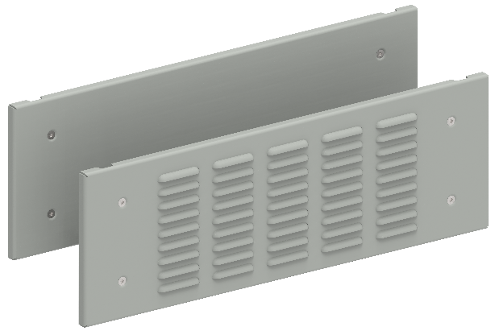
3.Фальш-панели внешние
В, мм | Ш, мм | Артикул | Наименование | Ссылка
100 | 600 | FO-00-PWSB-010-060 | Фальш-панель внешняя глуxая 100x600 мм | ФАЙЛ
150 | 600 | FO-00-PWSB-015-060 | Фальш-панель внешняя глуxая 150х600 мм | ФАЙЛ
200 | 600 | FO-00-PWSB-020-060 | Фальш-панель внешняя глуxая 200x600 мм | ФАЙЛ
250 | 600 | FO-00-PWSB-025-060 | Фальш-панель внешняя глуxая 250x600 мм | ФАЙЛ
300 | 600 | FO-00-PWSB-030-060 | Фальш-панель внешняя глуxая 300x600 мм | ФАЙЛ
350 | 600 | FO-00-PWSB-035-060 | Фальш-панель внешняя глуxая 350x600 мм | ФАЙЛ
400 | 600 | FO-00-PWSB-040-060 | Фальш-панель внешняя глуxая 400x600 мм | ФАЙЛ
450 | 600 | FO-00-PWSB-045-060 | Фальш-панель внешняя глуxая 450x600 мм | ФАЙЛ
500 | 600 | FO-00-PWSB-050-060 | Фальш-панель внешняя глуxая 500x600 мм | ФАЙЛ
600 | 600 | FO-00-PWSB-060-060 | Фальш-панель внешняя глуxая 600x600 мм | ФАЙЛ
100 | 800 | FO-00-PWSB-010-080 | Фальш-панель внешняя глуxая 100x800 мм | ФАЙЛ
150 | 800 | FO-00-PWSB-015-080 | Фальш-панель внешняя глуxая 150x800 мм | ФАЙЛ
200 | 800 | FO-00-PWSB-020-080 | Фальш-панель внешняя глуxая 200x800 мм | ФАЙЛ
250 | 800 | FO-00-PWSB-025-080 | Фальш-панель внешняя глуxая 250x800 мм | ФАЙЛ
300 | 800 | FO-00-PWSB-030-080 | Фальш-панель внешняя глуxая 300x800 мм | ФАЙЛ
350 | 800 | FO-00-PWSB-035-080 | Фальш-панель внешняя глуxая 350x800 мм | ФАЙЛ
400 | 800 | FO-00-PWSB-040-080 | Фальш-панель внешняя глуxая 400x800 мм | ФАЙЛ
450 | 800 | FO-00-PWSB-045-080 | Фальш-панель внешняя глуxая 450x800 мм | ФАЙЛ
500 | 800 | FO-00-PWSB-050-080 | Фальш-панель внешняя глухая 500x800 мм | ФАЙЛ
600 | 800 | FO-00-PWSB-060-080 | Фальш-панель внешняя глухая 600х800 мм | ФАЙЛ
100 | 600 | FO-00-PWSV-010-060 | Фальш-панель внешняя вентилируемая 100х600 мм | ФАЙЛ
150 | 600 | FO-00-PWSV-015-060 | Фальш-панель внешняя вентилируемая 150х600 мм | ФАЙЛ
200 | 600 | FO-00-PWSV-020-060 | Фальш-панель внешняя вентилируемая 200х600 мм | ФАЙЛ
300 | 600 | FO-00-PWSV-030-060 | Фальш-панель внешняя вентилируемая 300х600 мм | ФАЙЛ
100 | 800 | FO-00-PWSV-010-080 | Фальш-панель внешняя вентилируемая 100х800 мм | ФАЙЛ
150 | 800 | FO-00-PWSV-015-080 | Фальш-панель внешняя вентилируемая 150х800 мм | ФАЙЛ
200 | 800 | FO-00-PWSV-020-080 | Фальш-панель внешняя вентилируемая 200х800 мм | ФАЙЛ
300 | 800 | FO-00-PWSV-030-080 | Фальш-панель внешняя вентилируемая 300х800 мм | ФАЙЛ
100 | 1000 | FO-00-PWSV-010-100 | Фальш-панель внешняя вентилируемая 100х1000 мм | ФАЙЛ
150 | 1000 | FO-00-PWSV-015-100 | Фальш-панель внешняя вентилируемая 150х1000 мм | ФАЙЛ
200 | 1000 | FO-00-PWSV-020-100 | Фальш-панель внешняя вентилируемая 200х1000 мм | ФАЙЛ
300 | 1000 | FO-00-PWSV-030-100 | Фальш-панель внешняя вентилируемая 300х1000 мм | ФАЙЛ
Применение фальш-панелей возможно совместно с внешними секционными дверьми, при этом, их необходимо выбирать так, чтобы суммарная высота элементов составляла 1900 мм

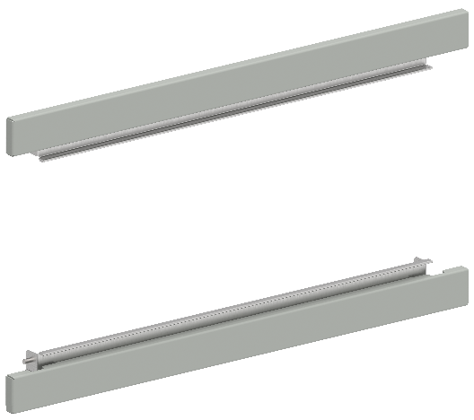
4.Фальш-панели внешние компенсационные
В, мм | Ш, мм | Артикул | Наименование | Ссылка
- | 600 | FO-00-PWSK-060 | Фальш-панель компенсационная ширина 600 мм (2 шт. упак.) | ФАЙЛ
- | 800 | FO-00-PWSK-080 | Фальш-панель компенсационная ширина 800 мм (2 шт. упак.) | ФАЙЛ
- | 1000 | FO-00-PWSK-100 | Фальш-панель компенсационная ширина 1000 мм (2 шт. упак.) | ФАЙЛ
- | 600 | FO-00-PWCK-060 | Фальш-панель компенсационная ширина 600 мм с вырезом (2 шт. упак.) | ФАЙЛ
- | 800 | FO-00-PWCK-080 | Фальш-панель компенсационная ширина 800 мм с вырезом (2 шт. упак.) | ФАЙЛ
Фальш-панели с вырезом применяются для панелей со встроенным шинным/кабельным отсеком

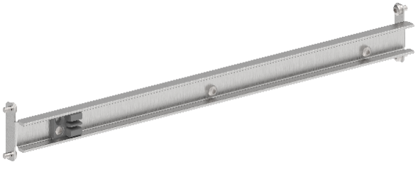
5.Планки разделения секционных дверей
В, мм | Ш, мм | Артикул | Наименование | Ссылка
- | 600 | FO-00-ESDP-060 | Планка разделения секционных дверей в шкаф шириной 600 мм | ФАЙЛ
- | 800 | FO-00-ESDP-080 | Планка разделения секционных дверей в шкаф шириной 800 мм | ФАЙЛ
- | 1000 | FO-00-ESDP-100 | Планка разделения секционных дверей в шкаф шириной 1000 мм | ФАЙЛ

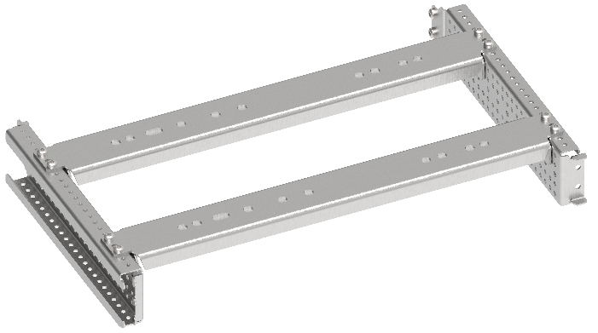
6.Комплекты установочные для ACB
В, мм | Ш, мм | Артикул | Наименование | Ссылка
600 | 600 | FO-00-ABD-060-060 | Комплект установочный ARMAT ACB типоразмер A\B 3\4P D 3P 600x600 | ФАЙЛ
600 | 800 | FO-00-EF-060-080 | Комплект установочный ARMAT ACB типоразмер E\F 3\4P 600х800 | ФАЙЛ
600 | 800 | FO-00-ABD-060-080 | Комплект установочный ARMAT ACB типоразмер A\B\D 3\4P 600х800 | ФАЙЛ
600 | 800 | FO-00-EFG-060-080 | Комплект установочный ARMAT ACB типоразмер G 3P E\F 3\4P 600х800 | ФАЙЛ
600 | 1000 | FO-00-G-060-100 | Комплект установочный ARMAT ACB типоразмер G 3\4P 600х1000 | ФАЙЛ
Указанные значения высоты обусловлены габаритами секционных дверей с вырезом для ACB

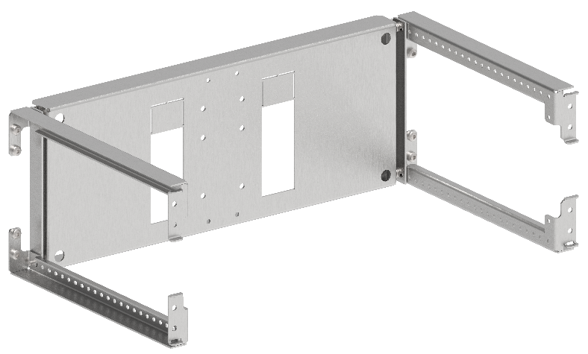
7.Комплекты установочные для MCCB (горизонтальная установка)
В, мм | Ш, мм | Артикул | Наименование | Ссылка
200 | 600 | FO-00-ADVT-020-060 | Комплект горизонтальной установки ARMAT MCCB типоразмер A/D втычного исполнения 3/4P 200х600 мм | ФАЙЛ
200 | 600 | FO-00-ADF-020-060 | Комплект горизонтальной установки ARMAT MCCB типоразмер A/D фиксированного исполнения 3/4P 200х600 мм | ФАЙЛ
200 | 600 | FO-00-GVT-020-060 | Комплект горизонтальной установки ARMAT MCCB типоразмер G втычного исполнения 3/4P 200х600 мм | ФАЙЛ
200 | 600 | FO-00-GF-020-060 | Комплект горизонтальной установки ARMAT MCCB типоразмер G фиксированного исполнения 3/4P 200х600 мм | ФАЙЛ
350 | 600 | FO-00-HIW-035-060 | Комплект горизонтальной установки ARMAT MCCB типоразмер H/I выкатного исполнения 3/4P 350х600 мм | ФАЙЛ
300 | 600 | FO-00-HIVT-030-060 | Комплект горизонтальной установки ARMAT MCCB типоразмер H/I втычного исполнения 3/4P 300х600 мм | ФАЙЛ
300 | 600 | FO-00-HIF-030-060 | Комплект горизонтальной установки ARMAT MCCB типоразмер H/I фиксированного исполнения 3/4P 300х600 мм | ФАЙЛ
250 | 600 | FO-00-HIF-025-060 | Комплект горизонтальной установки ARMAT MCCB типоразмер H/I фиксированного исполнения 3P 250х600 мм | ФАЙЛ
250 | 600 | FO-00-HIVT-025-060 | Комплект горизонтальной установки ARMAT MCCB типоразмер H/I втычного исполнения 3P 250х600 мм | ФАЙЛ
300 | 600 | FO-00-HIW-030-060 | Комплект горизонтальной установки ARMAT MCCB типоразмер H/I выкатного исполнения 3P 300х600 мм | ФАЙЛ

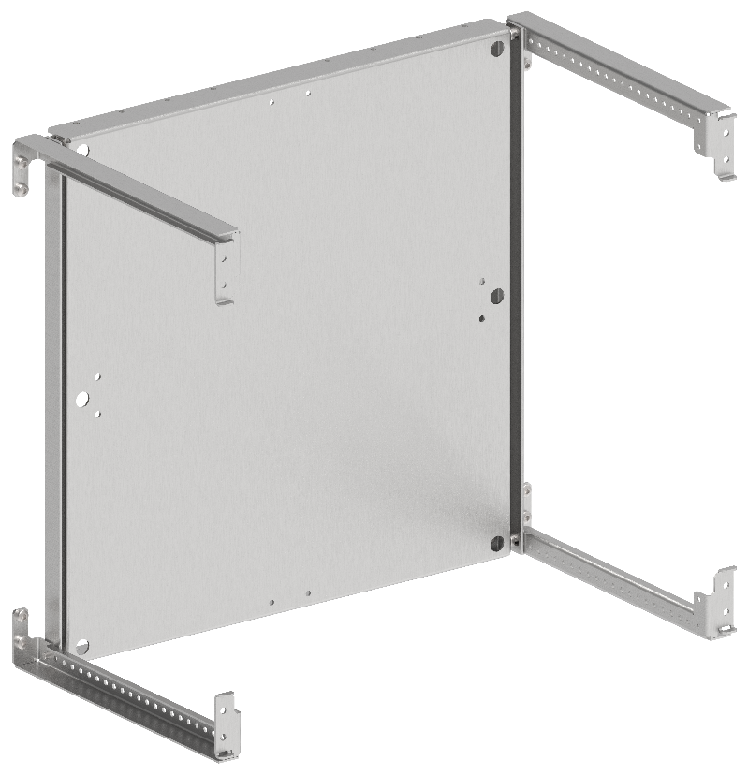
8.Комплекты монтажных плат
В, мм | Ш, мм | Артикул | Наименование | Ссылка
400 | 600 | FO-00-MPR-040-060 | Панель монтажная поворотная 400х600 мм | ФАЙЛ
500 | 600 | FO-00-MPR-050-060 | Панель монтажная поворотная 500x600 мм | ФАЙЛ
600 | 600 | FO-00-MPR-060-060 | Панель монтажная поворотная 600х600 мм | ФАЙЛ
400 | 800 | FO-00-MPR-040-080 | Панель монтажная поворотная 400х800 мм | ФАЙЛ
500 | 800 | FO-00-MPR-050-080 | Панель монтажная поворотная 500х800 мм | ФАЙЛ
600 | 800 | FO-00-MPR-060-080 | Панель монтажная поворотная 600х800 мм | ФАЙЛ
400 | 1000 | FO-00-MPR-040-100 | Панель монтажная поворотная 400x1000 мм | ФАЙЛ
500 | 1000 | FO-00-MPR-050-100 | Панель монтажная поворотная 500х1000 мм | ФАЙЛ
600 | 1000 | FO-00-MPR-060-100 | Панель монтажная поворотная 600х1000 мм | ФАЙЛ
200 | 600 | FO-00-MPU-020-060 | Панель монтажная универсальная 200x600 мм | ФАЙЛ
250 | 600 | FO-00-MPU-025-060 | Панель монтажная универсальная 250x600 мм | ФАЙЛ
300 | 600 | FO-00-MPU-030-060 | Панель монтажная универсальная 300x600 мм | ФАЙЛ
350 | 600 | FO-00-MPU-035-060 | Панель монтажная универсальная 350x600 мм | ФАЙЛ
400 | 600 | FO-00-MPU-040-060 | Панель монтажная универсальная 400x600 мм | ФАЙЛ
450 | 600 | FO-00-MPU-045-060 | Панель монтажная универсальная 450x600 мм | ФАЙЛ
500 | 600 | FO-00-MPU-050-060 | Панель монтажная универсальная 500x600 мм | ФАЙЛ
600 | 600 | FO-00-MPU-060-060 | Панель монтажная универсальная 600x600 мм | ФАЙЛ
200 | 800 | FO-00-MPU-020-080 | Панель монтажная универсальная 200x800 мм | ФАЙЛ
250 | 800 | FO-00-MPU-025-080 | Панель монтажная универсальная 250x800 мм | ФАЙЛ
300 | 800 | FO-00-MPU-030-080 | Панель монтажная универсальная 300x800 мм | ФАЙЛ
350 | 800 | FO-00-MPU-035-080 | Панель монтажная универсальная 350x800 мм | ФАЙЛ
400 | 800 | FO-00-MPU-040-080 | Панель монтажная универсальная 400x800 мм | ФАЙЛ
450 | 800 | FO-00-MPU-045-080 | Панель монтажная универсальная 450x800 мм | ФАЙЛ
500 | 800 | FO-00-MPU-050-080 | Панель монтажная универсальная 500x800 мм | ФАЙЛ
600 | 800 | FO-00-MPU-060-080 | Панель монтажная универсальная 600x800 мм | ФАЙЛ
200 | 1000 | FO-00-MPU-020-100 | Панель монтажная универсальная 200х1000 мм | ФАЙЛ
250 | 1000 | FO-00-MPU-025-100 | Панель монтажная универсальная 250х1000 мм | ФАЙЛ
300 | 1000 | FO-00-MPU-300-100 | Панель монтажная универсальная 300х1000 мм | ФАЙЛ
350 | 1000 | FO-00-MPU-035-100 | Панель монтажная универсальная 350х1000 мм | ФАЙЛ
400 | 1000 | FO-00-MPU-040-100 | Панель монтажная универсальная 400х1000 мм | ФАЙЛ
450 | 1000 | FO-00-MPU-045-100 | Панель монтажная универсальная 450х1000 мм | ФАЙЛ
500 | 1000 | FO-00-MPU-050-100 | Панель монтажная универсальная 500х1000 мм | ФАЙЛ
600 | 1000 | FO-00-MPU-060-100 | Панель монтажная универсальная 600х1000 мм | ФАЙЛ

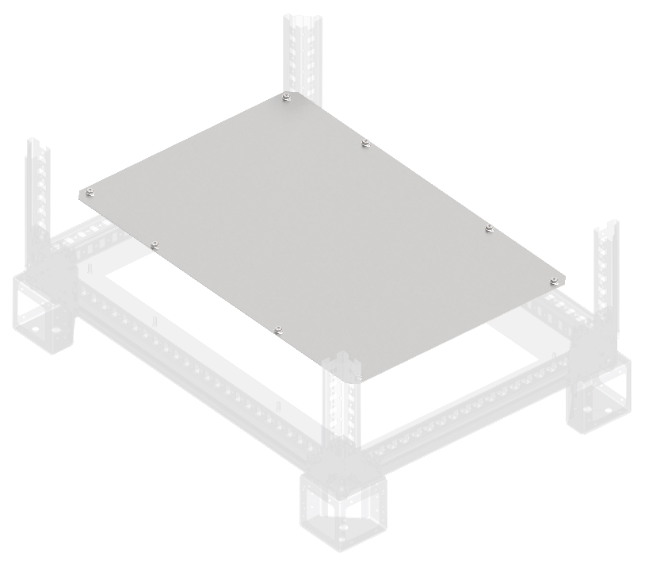
9.Фланцы основания сплошные
Ш, мм | Г, мм | Артикул | Наименование | Ссылка
400 | 800 | FO-00-FBS-040-080 | Фланец основания сплошной в шкаф 400х800 мм | ФАЙЛ
600 | 800 | FO-00-FBS-060-080 | Фланец основания сплошной в шкаф 600х800 мм | ФАЙЛ
800 | 800 | FO-00-FBS-080-080 | Фланец основания сплошной в шкаф 800х800 мм | ФАЙЛ
1000 | 800 | FO-00-FBS-100-080 | Фланец основания сплошной в шкаф 1000х800 мм | ФАЙЛ
400 | 1000 | FO-00-FBS-040-100 | Фланец основания сплошной в шкаф 400х1000 мм | ФАЙЛ
600 | 1000 | FO-00-FBS-060-100 | Фланец основания сплошной в шкаф 600х1000 мм | ФАЙЛ
800 | 1000 | FO-00-FBS-080-100 | Фланец основания сплошной в шкаф 800х1000 мм | ФАЙЛ
1000 | 1000 | FO-00-FBS-100-100 | Фланец основания сплошной в шкаф 1000х1000 мм | ФАЙЛ
200 | 800 | FO-00-FBCS-020-080 | Фланец основания встроенного отсека сплошной 200х800 мм | ФАЙЛ
400 | 800 | FO-00-FBCS-040-080 | Фланец основания встроенного отсека сплошной 400х800 мм | ФАЙЛ
200 | 1000 | FO-00-FBCS-020-100 | Фланец основания встроенного отсека сплошной 200х1000 мм | ФАЙЛ
400 | 1000 | FO-00-FBCS-040-100 | Фланец основания встроенного отсека сплошной 400х1000 мм | ФАЙЛ

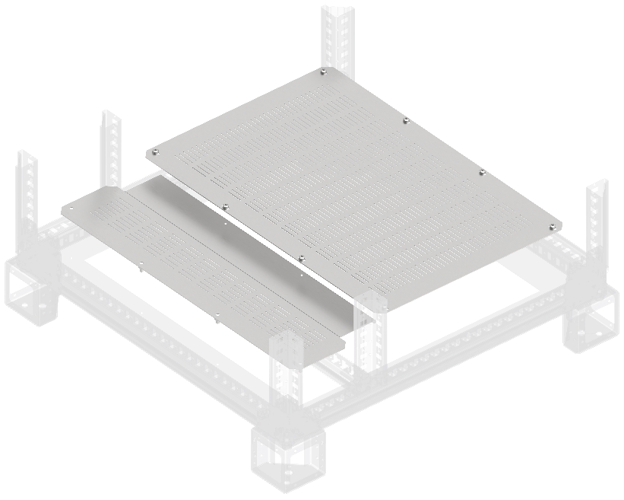
10.Фланцы основания вентилируемые
Ш, мм | Г, мм | Артикул | Наименование | Ссылка
400 | 800 | FO-00-FBV-040-080 | Фланец основания вентилируемый в шкаф 400х800 мм | ФАЙЛ
600 | 800 | FO-00-FBV-060-080 | Фланец основания вентилируемый в шкаф 600х800 мм | ФАЙЛ
800 | 800 | FO-00-FBV-080-080 | Фланец основания вентилируемый в шкаф 800х800 мм | ФАЙЛ
1000 | 800 | FO-00-FBV-100-080 | Фланец основания вентилируемый в шкаф 1000х800 мм | ФАЙЛ
400 | 1000 | FO-00-FBV-040-100 | Фланец основания вентилируемый в шкаф 400х1000 мм | ФАЙЛ
600 | 1000 | FO-00-FBV-060-100 | Фланец основания вентилируемый в шкаф 600х1000 мм | ФАЙЛ
800 | 1000 | FO-00-FBV-080-100 | Фланец основания вентилируемый в шкаф 800х1000 мм | ФАЙЛ
1000 | 1000 | FO-00-FBV-100-100 | Фланец основания вентилируемый в шкаф 1000х1000 мм | ФАЙЛ
200 | 800 | FO-00-FBCV-020-080 | Фланец основания встроенного отсека вентилируемый 200х800 мм | ФАЙЛ
400 | 800 | FO-00-FBCV-020-100 | Фланец основания встроенного отсека вентилируемый 200х1000 мм | ФАЙЛ
200 | 1000 | FO-00-FBCV-040-080 | Фланец основания встроенного отсека вентилируемый 400х800 мм | ФАЙЛ
400 | 1000 | FO-00-FBCV-040-100 | Фланец основания встроенного отсека вентилируемый 400х1000 мм | ФАЙЛ

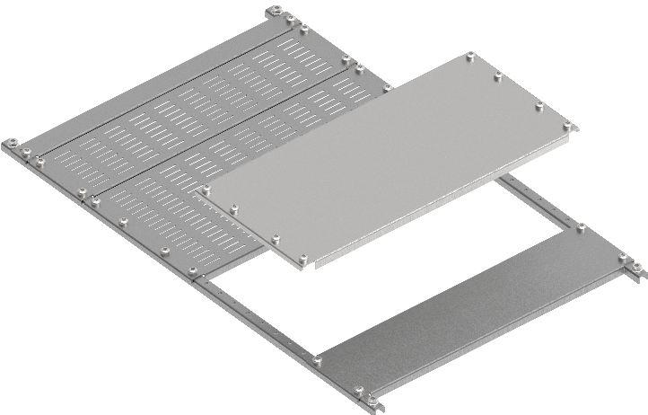
11.Панели нижние наборные
Ш, мм | Г, мм | Артикул | Наименование | Ссылка
400 | 800 | FO-00-PLT-040-080 | Панель нижняя наборная в шкаф 400х800 мм | ФАЙЛ
600 | 800 | FO-00-PLT-060-080 | Панель нижняя наборная в шкаф 600х800 мм | ФАЙЛ
800 | 800 | FO-00-PLT-080-080 | Панель нижняя наборная в шкаф 800х800 мм | ФАЙЛ
400 | 1000 | FO-00-PLT-040-100 | Панель нижняя наборная в шкаф 400х1000 мм | ФАЙЛ
600 | 1000 | FO-00-PLT-060-100 | Панель нижняя наборная в шкаф 600х1000 мм | ФАЙЛ
800 | 1000 | FO-00-PLT-080-100 | Панель нижняя наборная в шкаф 800х1000 мм | ФАЙЛ
400 | 100 | FO-00-PLTP-010-040 | Заглушка панели нижней наборной 100 мм в шкаф шириной 400 мм | ФАЙЛ
600 | 100 | FO-00-PLTP-010-060 | Заглушка панели нижней наборной 100 мм в шкаф шириной 600 мм | ФАЙЛ
800 | 100 | FO-00-PLTP-010-080 | Заглушка панели нижней наборной 100 мм в шкаф шириной 800 мм | ФАЙЛ
400 | 200 | FO-00-PLTP-020-040 | Заглушка панели нижней наборной 200 мм в шкаф шириной 400 мм | ФАЙЛ
600 | 200 | FO-00-PLTP-020-060 | Заглушка панели нижней наборной 200 мм в шкаф шириной 600 мм | ФАЙЛ
800 | 200 | FO-00-PLTP-020-080 | Заглушка панели нижней наборной 200 мм в шкаф шириной 800 мм | ФАЙЛ
400 | 100 | FO-00-PLTV-010-040 | Заглушка панели нижней наборной вентилируемой 100 мм в шкаф шириной 400 мм | ФАЙЛ
600 | 100 | FO-00-PLTV-010-060 | Заглушка панели нижней наборной вентилируемой 100 мм в шкаф шириной 600 мм | ФАЙЛ
800 | 100 | FO-00-PLTV-010-080 | Заглушка панели нижней наборной вентилируемой 100 мм в шкаф шириной 800 мм | ФАЙЛ
400 | 200 | FO-00-PLTV-020-040 | Заглушка панели нижней наборной вентилируемой 200 мм в шкаф шириной 400 мм | ФАЙЛ
600 | 200 | FO-00-PLTV-020-060 | Заглушка панели нижней наборной вентилируемой 200 мм в шкаф шириной 600 мм | ФАЙЛ
800 | 200 | FO-00-PLTV-020-080 | Заглушка панели нижней наборной вентилируемой 200 мм в шкаф шириной 800 мм | ФАЙЛ

12.Встроенный отсек |  |  |  |  | 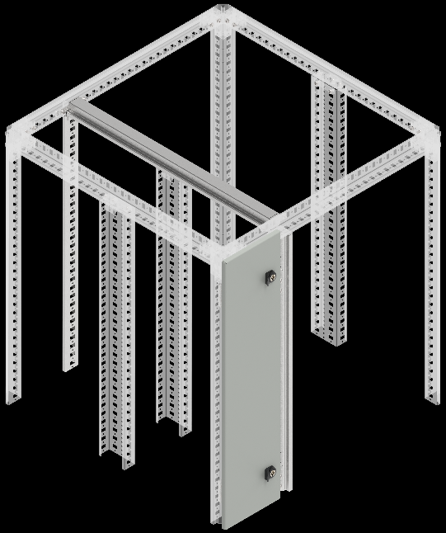
В, мм | Г, мм | Артикул | Наименование | Ссылка
2000 | - | FO-00-PRVV-200 | Профиль вертикальный встроенного отсека 2000мм | ФАЙЛ
- | 800 | FO-00-PRHV-080 | Профиль горизонтальный встроенного отсека глубина 800 мм (2 шт./упак.) | ФАЙЛ
- | 1000 | FO-00-PRHV-100 | Профиль горизонтальный встроенного отсека глубина 1000 мм (2 шт./упак.) | ФАЙЛ

13.Двери встроенного отсека
В, мм | Ш, мм | Артикул | Наименование | Ссылка
2000 | 400 | FO-00-DBC-200-040 | Дверь встроенного отсека 2000х400 мм | ФАЙЛ
2000 | 200 | FO-00-DBC-200-020 | Дверь встроенного отсека 2000х200 мм | ФАЙЛ

14.Крыша и основание |  |  |  |  | 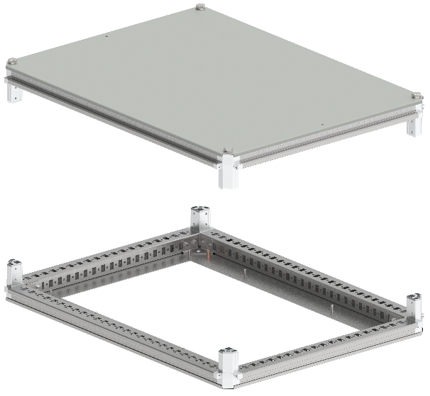
В, мм | Ш, мм | Артикул | Наименование | Ссылка
400 | 800 | FO-00-KOF-040-080 | Крыша и основание (под фланец) 400х800 мм | ФАЙЛ
600 | 800 | FO-00-KOF-060-080 | Крыша и основание (под фланец) 600х800 мм | ФАЙЛ
800 | 800 | FO-00-KOF-080-080 | Крыша и основание (под фланец) 800х800 мм | ФАЙЛ
1000 | 800 | FO-00-KOF-100-080 | Крыша и основание (под фланец) 1000х800 мм | ФАЙЛ
400 | 1000 | FO-00-KOF-040-100 | Крыша и основание (под фланец) 400х1000 мм | ФАЙЛ
600 | 1000 | FO-00-KOF-060-100 | Крыша и основание (под фланец) 600х1000 мм | ФАЙЛ
800 | 1000 | FO-00-KOF-080-100 | Крыша и основание (под фланец) 800x1000 мм | ФАЙЛ
1000 | 1000 | FO-00-KOF-100-100 | Крыша и основание (под фланец) 1000х1000 мм | ФАЙЛ

15.Крыша и основание вентилируемые |  |  |  |  | 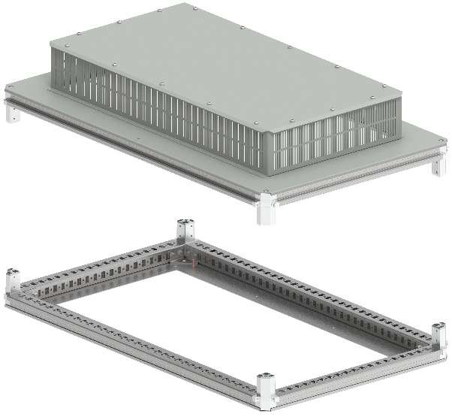
В, мм | Ш, мм | Артикул | Наименование | Ссылка
600 | 800 | FO-00-KOF-060-080-31 | Крыша и основание (под фланец) 600х800 мм IP31 | ФАЙЛ
800 | 800 | FO-00-KOF-080-080-31 | Крыша и основание (под фланец) 800х800 мм IP31 | ФАЙЛ
600 | 1000 | FO-00-KOF-060-100-31 | Крыша и основание (под фланец) 600х1000 мм IP31 | ФАЙЛ
800 | 1000 | FO-00-KOF-080-100-31 | Крыша и основание (под фланец) 800х1000 мм IP31 | ФАЙЛ
1000 | 1000 | FO-00-KOF-100-100-31 | Крыша и основание (под фланец) 1000х1000 мм IP31 | ФАЙЛ

16.Вертикальные стойки каркаса |  |  |  |  | 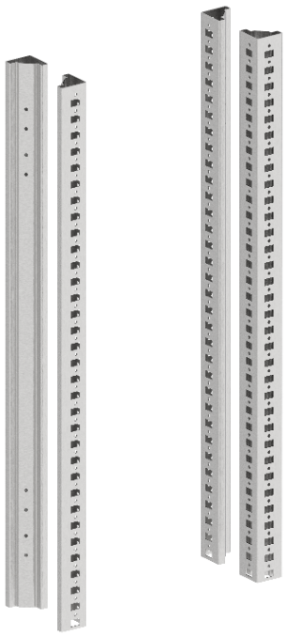
В, мм | Ш, мм | Артикул | Наименование | Ссылка
2000 | - | YKM40D-FO-ST-200 | Стойка вертикальная 2000 мм (4 шт./компл.) | ФАЙЛ
2000 | - | FO-00-STD-200 | Стойка дополнительная вертикальная 2000 мм | ФАЙЛ

17.Панели задние |  |  |  |  | 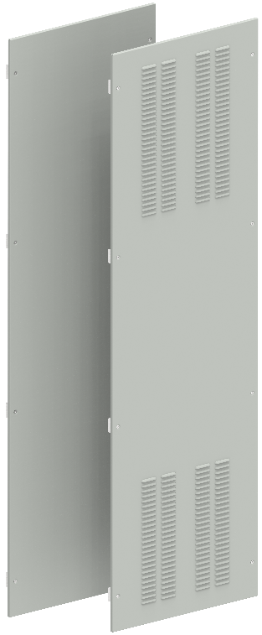 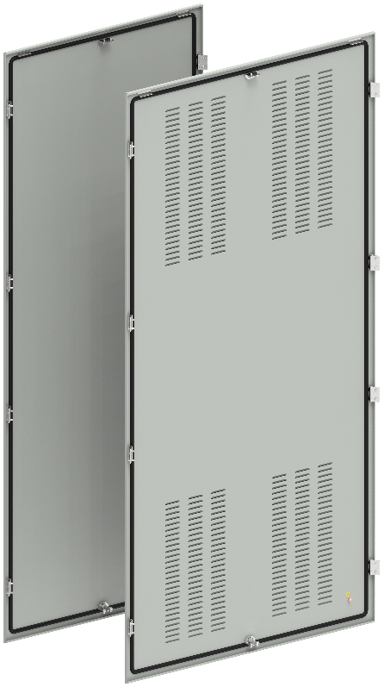
В, мм | Ш, мм | Артикул | Наименование | Ссылка
2000 | 400 | YKM40D-FO-FP-200-040-54 | Панель задняя 2000x400 мм IP54 | ФАЙЛ
2000 | 600 | YKM40D-FO-FP-200-060-54 | Панель задняя 2000х600 мм IP54 | ФАЙЛ
2000 | 800 | YKM40D-FO-FP-200-080-54 | Панель задняя 2000х800 мм IP54 | ФАЙЛ
2000 | 1000 | YKM40D-FO-FP-200-100-54 | Панель задняя 2000х1000 мм IP54 | ФАЙЛ
2000 | 400 | FO-00-PBV-200-040 | Панель задняя вентилируемая 2000х400 мм | ФАЙЛ
2000 | 600 | FO-00-PBV-200-060 | Панель задняя вентилируемая 2000х600 мм | ФАЙЛ
2000 | 800 | FO-00-PBV-200-080 | Панель задняя вентилируемая 2000х800 мм | ФАЙЛ
2000 | 1000 | FO-00-PBV-200-100 | Панель задняя вентилируемая 2000х1000 мм | ФАЙЛ

18.Панели боковые
В, мм | Ш, мм | Артикул | Наименование | Ссылка
2000 | 800 | YKM40D-FO-SP-200-080-54 | Панель боковая 2000х800 мм IP54 (2 шт./компл) | ФАЙЛ
2000 | 800 | FO-00-PSV-200-080-31 | Панель боковая вентилируемая 2000х800мм IP31 (2 шт./компл.) | ФАЙЛ
2000 | 1000 | FO-00-PSV-200-100-31 | Панель боковая вентилируемая 2000х1000мм IP31 (2 шт./компл.) | ФАЙЛ

19.Элементы цоколя |  |  |  |  | 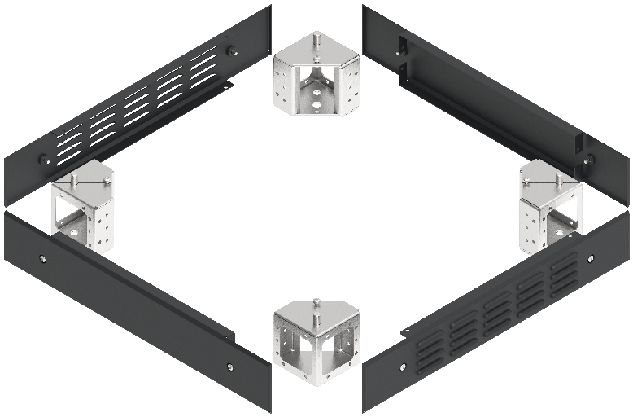
В, мм | Ш, мм | Артикул | Наименование | Ссылка
100 | - | FO-00D-KC-010-7035 | Комплект угловых элементов цоколя (4 шт./компл.) | ФАЙЛ
100 | 400 | FO-00D-PC-010-040-7021 | Комплект панели цоколя 100х400мм RAL7021 (2 шт./компл.) | ФАЙЛ
100 | 600 | FO-00D-PC-010-060-7021 | Комплект панели цоколя 100х600мм RAL7021 (2 шт./компл.) | ФАЙЛ
100 | 800 | FO-00D-PC-010-080-7021 | Комплект панели цоколя 100х800мм RAL7021 (2 шт./компл.) | ФАЙЛ
100 | 1000 | FO-00D-PC-010-100-7021 | Комплект панели цоколя 100х1000мм RAL7021 (2 шт./компл.) | ФАЙЛ
100 | 400 | FO-00D-PCV-010-040-7021 | Панель цоколя вентилируемая 100х400 мм RAL7021 (2 шт./компл.) | ФАЙЛ
100 | 600 | FO-00D-PCV-010-060-7021 | Панель цоколя вентилируемая 100х600 мм RAL7021 (2 шт./компл.) | ФАЙЛ
100 | 800 | FO-00D-PCV-010-080-7021 | Панель цоколя вентилируемая 100х800 мм RAL7021 (2 шт./компл.) | ФАЙЛ
100 | 1000 | FO-00D-PCV-010-100-7021 | Панель цоколя вентилируемая 100х1000 мм RAL7021 (2 шт./компл.) | ФАЙЛ

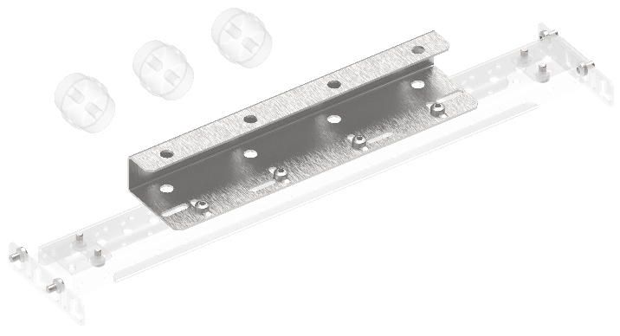
20.Комплект планки опорных изоляторов
Ш, мм | Г, мм | Артикул | Наименование | Ссылка
400 | - | FO-00-SIAB | Комплект планки опорных изоляторов ARMAT ACB типоразмер A/B 3/4P | ФАЙЛ
600 | - | FO-00-SID | Комплект планки опорных изоляторов ARMAT ACB типоразмер D 3/4P | ФАЙЛ
800 | - | FO-00-SID3P | Комплект планки опорных изоляторов ARMAT ACB типоразмер D 3P | ФАЙЛ
1000 | - | FO-00-SIEF | Комплект планки опорных изоляторов ARMAT ACB типоразмер E (до 3200А) F 3/4P | ФАЙЛ
50 | - | FO-00-SIE | Комплект планки опорных изоляторов ARMAT ACB типоразмер E (до 2000А) 3/4P | ФАЙЛ
50 | - | FO-00-SIG | Комплект планки опорных изоляторов ARMAT ACB типоразмер G 3/4P | ФАЙЛ

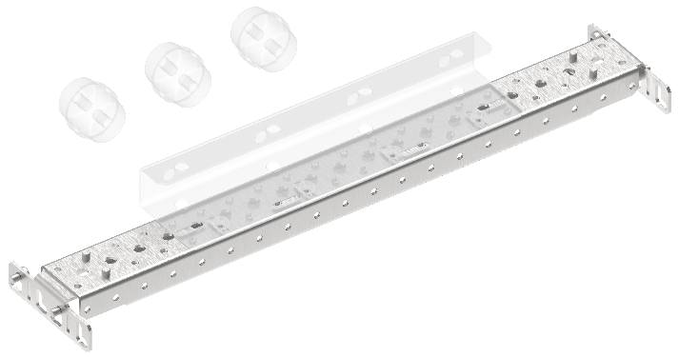
21.Профиль монтажный 50х25
Ш, мм | Г, мм | Артикул | Наименование | Ссылка
400 | - | FO-00-PRM-040 | Профиль монтажный 50x25 в шкаф 400 мм (2 шт./упак.) | ФАЙЛ
600 | - | FO-00-PRM-060 | Профиль монтажный 50x25 в шкаф 600 мм (2 шт./упак.) | ФАЙЛ
800 | - | FO-00-PRM-080 | Профиль монтажный 50x25 в шкаф 800 мм (2 шт./упак.) | ФАЙЛ
1000 | - | FO-00-PRM-1000 | Профиль монтажный 50x25 в шкаф 1000 мм (2 шт./упак.) | ФАЙЛ
50 | - | FO-00-BPRM-1 | Кронштейн профиля монтажного 50x25 типа 1 (2 шт./упак.) | ФАЙЛ
50 | - | FO-00-BPRM-2 | Кронштейн профиля монтажного 50x25 типа 2 (2 шт./упак.) | ФАЙЛ

22.Рейка монтажная тип C |  |  |  |  | 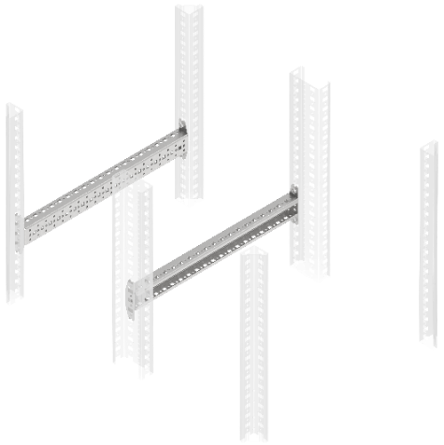
Ш, мм | Г, мм | Артикул | Наименование | Ссылка
400 | - | FO-00-VRC-040 | Рейка монтажная типа C 400 мм (2 шт./упак.) | ФАЙЛ
600 | - | FO-00-VRC-060 | Рейка монтажная типа C 600 мм (2 шт./упак.) | ФАЙЛ
800 | - | FO-00-VRC-080 | Рейка монтажная типа C 800 мм (2 шт./упак.) | ФАЙЛ
1000 | - | FO-00-VRC-100 | Рейка монтажная тип C 1000 мм (2 шт./упак.) | ФАЙЛ

23.Кронштейны
В | Позиция | Артикул | Наименование | Ссылка
- | 1 | FO-00-NPE-1 | Кронштейн N-PE тип 1 (2 шт./упак.) | ФАЙЛ
- | 2 | FO-00-NPE-2 | Кронштейн N-PE тип 2 (2 шт./упак.) | ФАЙЛ
- | 3 | FO-00-NPE-3 | Кронштейн N-PE тип 3 (2 шт./упак.) | ФАЙЛ
- | 4 | FO-00-BCU | Кронштейн присоединительного узла (2 шт./упак.) | ФАЙЛ
- | 5 | FO-00D-BSW | Кронштейн для монтажа концевого выключателя | ФАЙЛ
- | 6 | FO-00-BSB-IEK | Кронштейн системы сборных шин (2 шт./упак.) | ФАЙЛ

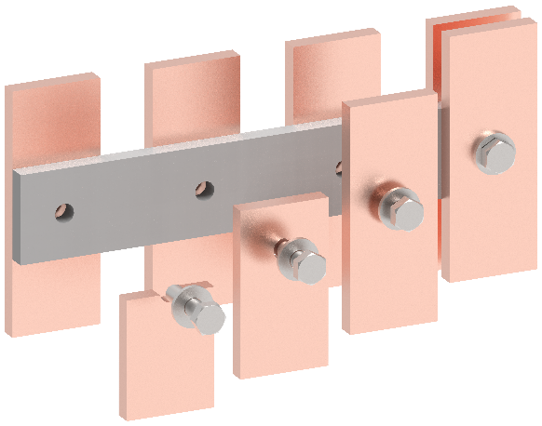
24.Проставка диэлектрическая
В | Позиция | Артикул | Наименование | Ссылка
- | 1 | FO-00-DISB-200-005 | Проставка диэлектрическая промежуточная сборных шин 2000х50х5 | ФАЙЛ
- | 2 | FO-00-DISB-200-005-001 | Проставка диэлектрическая промежуточная сборных шин 2000х50х10 | ФАЙЛ

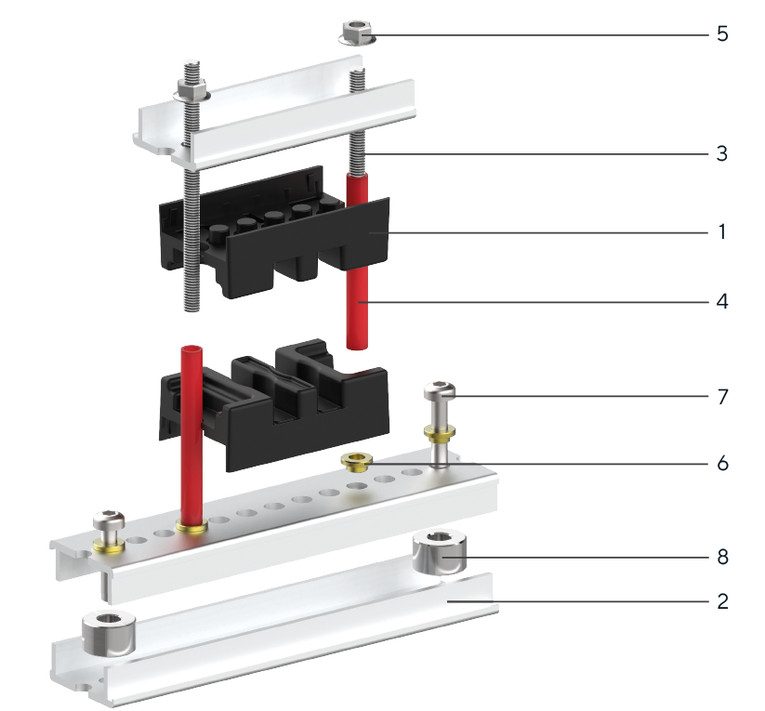
 | 25.Элементы системы сборных шин
 | Позиция | Артикул | Наименование | Ссылка
 | 1 | YIS40-05-02-050 | Изолятор шинодержателя 50-5-2 | ФАЙЛ
 | 1 | YIS40-05-04-075 | Изолятор шинодержателя 75-5-4 | ФАЙЛ
 | 1 | YIS40-05-04-087 | Изолятор шинодержателя 87-5-4 | ФАЙЛ
 | 1 | YIS40-10-01-050 | Изолятор шинодержателя 50-10-1 | ФАЙЛ
 | 1 | YIS40-10-02-075 | Изолятор шинодержателя 75-10-2 | ФАЙЛ
 | 1 | YIS40-10-03-087 | Изолятор шинодержателя 87-10-3 | ФАЙЛ
 | 1 | YIS40-10-04-100 | Изолятор шинодержателя 100-10-4 | ФАЙЛ
 | 2 | YIS40D-PS-210 | Профиль алюминиевый с перфорацией длина 2100 мм | ФАЙЛ
 | 3 | YIS40D-SH-06 | Шпилька резьбовая М6 | ФАЙЛ
 | 4 | YIS40D-TS-08 | Трубка изоляционная 8х1 | ФАЙЛ
 | 5 | YIS40D-GF-06 | Гайка фланцевая М6 | ФАЙЛ
 | 6 | YIS40D-GS-06 | Гайка стальная круглая М6 | ФАЙЛ
 | 7 | FO-00D-VTORX-M6X30-020 | Винт М6x30 самонарезающий с полукруглой головкой, шлиц TORX30 DIN 7500 С | ФАЙЛ
 | 8 | YIS51D-VS-08 | Втулка опорная М8х12/20 | ФАЙЛ
 | 9 | FO-00D-EN-M8-020 | Гайка закладная М8 в каркасный профиль | ФАЙЛ
 | 10 | YIS40D-BF-08 | Болт с фланцем М8х35 | ФАЙЛ
 | Позиции 6 и 7 необходимы для установки в круглое отверстие профиля. Две гайки позиции используются для крепления к несущему профилю или основанию, оставшиеся для крепления шпилек. Позиции 9 и 10 необходимы для установки в прямоугольное отверстие профиля.

26.Пластроны глухие внутренние |  |  |  |  | 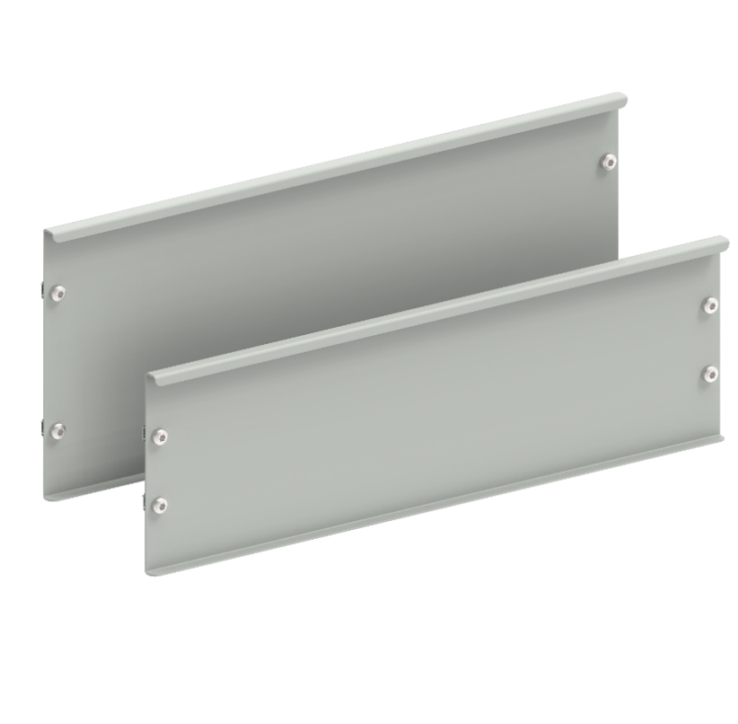
В, мм | Ш, мм | Артикул | Наименование | Ссылка
100 | 400 | FO-00-PVS-010-040 | Пластрон глухой внутренний 100х400 | ФАЙЛ
150 | 400 | FO-00-PVS-015-040 | Пластрон глухой внутренний 150х400 | ФАЙЛ
200 | 400 | FO-00-PVS-020-040 | Пластрон глухой внутренний 200х400 | ФАЙЛ
250 | 400 | FO-00-PVS-025-040 | Пластрон глухой внутренний 250х400 | ФАЙЛ
300 | 400 | FO-00-PVS-030-040 | Пластрон глухой внутренний 300х400 | ФАЙЛ
350 | 400 | FO-00-PVS-035-040 | Пластрон глухой внутренний 350х400 | ФАЙЛ
400 | 400 | FO-00-PVS-040-040 | Пластрон глухой внутренний 400х400 | ФАЙЛ
450 | 400 | FO-00-PVS-045-040 | Пластрон глухой внутренний 450х400 | ФАЙЛ
500 | 400 | FO-00-PVS-050-040 | Пластрон глухой внутренний 500х400 | ФАЙЛ
600 | 400 | FO-00-PVS-060-040 | Пластрон глухой внутренний 600х400 | ФАЙЛ
100 | 600 | FO-00-PVS-010-060 | Пластрон глухой внутренний 100х600 | ФАЙЛ
150 | 600 | FO-00-PVS-015-060 | Пластрон глухой внутренний 150х600 | ФАЙЛ
200 | 600 | FO-00-PVS-020-060 | Пластрон глухой внутренний 200х600 | ФАЙЛ
250 | 600 | FO-00-PVS-025-060 | Пластрон глухой внутренний 250х600 | ФАЙЛ
300 | 600 | FO-00-PVS-030-060 | Пластрон глухой внутренний 300х600 | ФАЙЛ
350 | 600 | FO-00-PVS-035-060 | Пластрон глухой внутренний 350х600 | ФАЙЛ
400 | 600 | FO-00-PVS-040-060 | Пластрон глухой внутренний 400х600 | ФАЙЛ
450 | 600 | FO-00-PVS-045-060 | Пластрон глухой внутренний 450х600 | ФАЙЛ
500 | 600 | FO-00-PVS-050-060 | Пластрон глухой внутренний 500х600 | ФАЙЛ
600 | 600 | FO-00-PVS-060-060 | Пластрон глухой внутренний 600х600 | ФАЙЛ
100 | 800 | FO-00-PVS-010-080 | Пластрон глухой внутренний 100х800 | ФАЙЛ
150 | 800 | FO-00-PVS-015-080 | Пластрон глухой внутренний 150х800 | ФАЙЛ
200 | 800 | FO-00-PVS-020-080 | Пластрон глухой внутренний 200х800 | ФАЙЛ
250 | 800 | FO-00-PVS-025-080 | Пластрон глухой внутренний 250х800 | ФАЙЛ
300 | 800 | FO-00-PVS-030-080 | Пластрон глухой внутренний 300х800 | ФАЙЛ
350 | 800 | FO-00-PVS-035-080 | Пластрон глухой внутренний 350х800 | ФАЙЛ
400 | 800 | FO-00-PVS-040-080 | Пластрон глухой внутренний 400х800 | ФАЙЛ
450 | 800 | FO-00-PVS-045-080 | Пластрон глухой внутренний 450х800 | ФАЙЛ
500 | 800 | FO-00-PVS-050-080 | Пластрон глухой внутренний 500х800 | ФАЙЛ
600 | 800 | FO-00-PVS-060-080 | Пластрон глухой внутренний 600х800 | ФАЙЛ
100 | 1000 | FO-00-PVS-010-100 | Пластрон глухой внутренний 100х1000 | ФАЙЛ
150 | 1000 | FO-00-PVS-015-100 | Пластрон глухой внутренний 150х1000 | ФАЙЛ
200 | 1000 | FO-00-PVS-020-100 | Пластрон глухой внутренний 200х1000 | ФАЙЛ
250 | 1000 | FO-00-PVS-025-100 | Пластрон глухой внутренний 250х1000 | ФАЙЛ
300 | 1000 | FO-00-PVS-030-100 | Пластрон глухой внутренний 300х1000 | ФАЙЛ
350 | 1000 | FO-00-PVS-035-100 | Пластрон глухой внутренний 350х1000 | ФАЙЛ
400 | 1000 | FO-00-PVS-040-100 | Пластрон глухой внутренний 400х1000 | ФАЙЛ
450 | 1000 | FO-00-PVS-045-100 | Пластрон глухой внутренний 450х1000 | ФАЙЛ
500 | 1000 | FO-00-PVS-050-100 | Пластрон глухой внутренний 500х1000 | ФАЙЛ
600 | 1000 | FO-00-PVS-060-100 | Пластрон глухой внутренний 600х1000 | ФАЙЛ

27.Пластроны глухие внутренние углубленные |  |  |  |  | 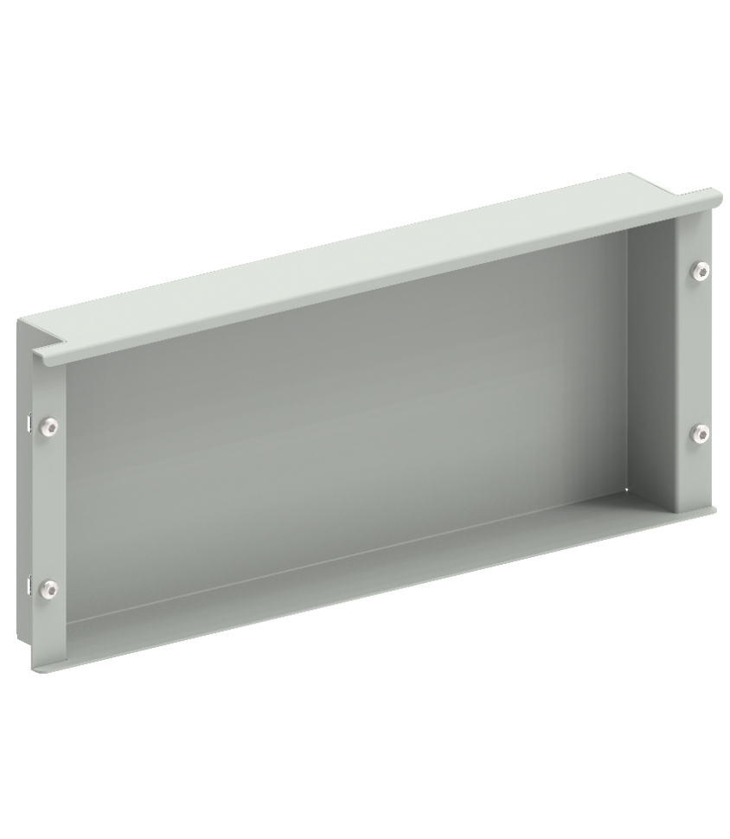
В, мм | Ш, мм | Артикул | Наименование | Ссылка
200 | 400 | FO-00-PVSU-020-040 | Пластрон внутренний углубленный 200х400х50 | ФАЙЛ
300 | 400 | FO-00-PVSU-030-040 | Пластрон внутренний углубленный 300х400х50 | ФАЙЛ
400 | 400 | FO-00-PVSU-040-040 | Пластрон внутренний углубленный 400х400х50 | ФАЙЛ
200 | 600 | FO-00-PVSU-020-060 | Пластрон внутренний углубленный 200х600х50 | ФАЙЛ
300 | 600 | FO-00-PVSU-030-060 | Пластрон внутренний углубленный 300х600х50 | ФАЙЛ
400 | 600 | FO-00-PVSU-040-060 | Пластрон внутренний углубленный 400х600х50 | ФАЙЛ
500 | 600 | FO-00-PVSU-050-060 | Пластрон внутренний углубленный 500х600х50 | ФАЙЛ
200 | 800 | FO-00-PVSU-020-080 | Пластрон внутренний углубленный 200х800х50 | ФАЙЛ
300 | 800 | FO-00-PVSU-030-080 | Пластрон внутренний углубленный 300х800х50 | ФАЙЛ
400 | 800 | FO-00-PVSU-040-080 | Пластрон внутренний углубленный 400х800х50 | ФАЙЛ
500 | 800 | FO-00-PVSU-050-080 | Пластрон внутренний углубленный 500х800х50 | ФАЙЛ
200 | 1000 | FO-00-PVSU-020-100 | Пластрон внутренний углубленный 200х1000х50 | ФАЙЛ
300 | 1000 | FO-00-PVSU-030-100 | Пластрон внутренний углубленный 300х1000х50 | ФАЙЛ
400 | 1000 | FO-00-PVSU-040-100 | Пластрон внутренний углубленный 400х1000х50 | ФАЙЛ
500 | 1000 | FO-00-PVSU-050-100 | Пластрон внутренний углубленный 500х1000х50 | ФАЙЛ

28.Пластроны для модульных устройств
В, мм | Ш, мм | Артикул | Наименование | Ссылка
150 | 400 | FO-00-PVM-015-040 | Пластрон для модульных устройств 150х400 | ФАЙЛ
200 | 400 | FO-00-PVM-020-040 | Пластрон для модульных устройств 200х400 | ФАЙЛ
150 | 600 | FO-00-PVM-015-060 | Пластрон для модульных устройств 150х600 | ФАЙЛ
200 | 600 | FO-00-PVM-020-060 | Пластрон для модульных устройств 200х600 | ФАЙЛ
150 | 800 | FO-00-PVM-015-080 | Пластрон для модульных устройств 150х800 | ФАЙЛ
200 | 800 | FO-00-PVM-020-080 | Пластрон для модульных устройств 200х800 | ФАЙЛ
150 | 1000 | FO-00-PVM-015-100 | Пластрон для модульных устройств 150х1000 | ФАЙЛ
200 | 1000 | FO-00-PVM-020-100 | Пластрон для модульных устройств 200х1000 | ФАЙЛ

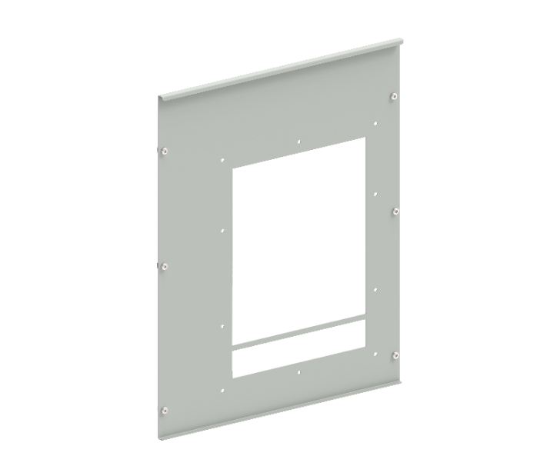
29.Пластроны с вырезом для ACB
В, мм | Ш, мм | Артикул | Наименование | Ссылка
600 | 600 | FO-00-PVAB-060-060 | Пластрон с вырезом для ACB Armat A\B 3\4P W 600х600 | ФАЙЛ
600 | 800 | FO-00-PVAB-060-080 | Пластрон с вырез для ACB ARMAT A\B 3\4P W 600х800 | ФАЙЛ
600 | 600 | FO-00-PVD-060-060 | Пластрон с вырезом для ACB Armat D 3P W 600х600 | ФАЙЛ
600 | 800 | FO-00-PVD-060-080 | Пластрон с вырезом для ACB Armat D 3\4P W 600х800 | ФАЙЛ
600 | 800 | FO-00-PVEF-060-080 | Пластрон с вырезом для ACB Armat E\F 3\4P W 600х800 | ФАЙЛ
600 | 800 | FO-00-PVG-060-080 | Пластрон с вырезом для ACB Armat G 3P W 600х800 | ФАЙЛ
600 | 1000 | FO-00-PVG-060-100 | Пластрон с вырезом для ACB Armat G 3\4P W 600х1000 | ФАЙЛ

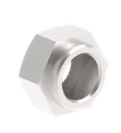
30.Гайки
В, мм | Ш, мм | Артикул | Наименование | Ссылка
- | - | FO-00D-NCB-M10-020 | FORMAT Гайка М10 для запрессовки в медную шину | ФАЙЛ
- | - | FO-00D-NCB-M12-020 | FORMAT Гайка М12 для запрессовки в медную шину | ФАЙЛ
- | - | FO-00D-NCB-M16-020 | FORMAT Гайка М16 для запрессовки в медную шину | ФАЙЛ
- | - | FO-00D-NCB-M6-020 | FORMAT Гайка М6 для запрессовки в медную шину | ФАЙЛ
- | - | FO-00D-NCB-M8-020 | FORMAT Гайка М8 для запрессовки в медную шину | ФАЙЛ

31.Винты
В, мм | Ш, мм | Артикул | Наименование | Ссылка
- | - | FO-00D-VTORX-M6X10-050 | FORMAT Винт М6х10 самонарезающий полукруглая головка шестирадиусный шлиц TORX30 DIN 7500С | ФАЙЛ
- | - | FO-00D-VTORX-M6X12-020 | FORMAT Винт М6х12 самонарезающий полукруглая головка шестирадиусный шлиц TORX30 DIN 7500С | ФАЙЛ

32.Шайбы
В, мм | Ш, мм | Артикул | Наименование | Ссылка
- | - | FO-00D-WD-M10-020 | FORMAT Шайба М10 тарельчатая пружинная DIN 6796 | ФАЙЛ
- | - | FO-00D-WD-M12-020 | FORMAT Шайба М12 тарельчатая пружинная DIN 6796 | ФАЙЛ
- | - | FO-00D-WD-M16-020 | FORMAT Шайба М16 тарельчатая пружинная DIN 6796 | ФАЙЛ
- | - | FO-00D-WD-M6-020 | FORMAT Шайба М6 тарельчатая пружинная DIN 6796 | ФАЙЛ
- | - | FO-00D-WD-M8-020 | FORMAT Шайба М8 тарельчатая пружинная DIN 6796 | ФАЙЛ
- | - | FO-00D-WF-M10-020 | FORMAT Шайба М10 усиленная плоская увеличенная | ФАЙЛ
- | - | FO-00D-WF-M12-020 | FORMAT Шайба М12 усиленная плоская увеличенная | ФАЙЛ
- | - | FO-00D-WF-M16-020 | FORMAT Шайба М16 усиленная плоская увеличенная | ФАЙЛ

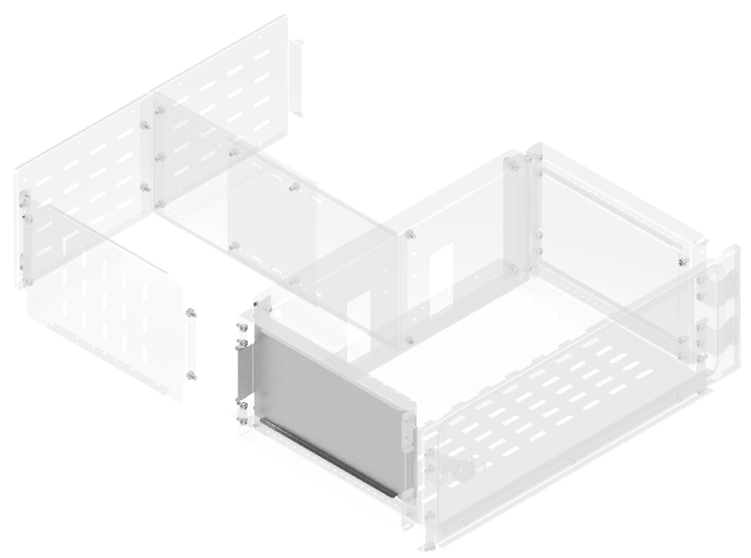
33.Перегородка аппаратного отсека боковая вертикальная сплошная
В, мм | Г, мм | Артикул | Наименование | Ссылка
200 | 400 | FO-00-PVHC-020 | Перегородка аппаратного отсека боковая вертикальная сплошная высота 200 мм | ФАЙЛ
250 | 400 | FO-00-PVHC-025 | Перегородка аппаратного отсека боковая вертикальная сплошная высота 250 мм | ФАЙЛ
300 | 400 | FO-00-PVHC-030 | Перегородка аппаратного отсека боковая вертикальная сплошная высота 300 мм | ФАЙЛ
350 | 400 | FO-00-PVHC-035 | Перегородка аппаратного отсека боковая вертикальная сплошная высота 350 мм | ФАЙЛ
400 | 400 | FO-00-PVHC-040 | Перегородка аппаратного отсека боковая вертикальная сплошная высота 400 мм | ФАЙЛ
450 | 400 | FO-00-PVHC-045 | Перегородка аппаратного отсека боковая вертикальная сплошная высота 450 мм | ФАЙЛ
500 | 400 | FO-00-PVHC-050 | Перегородка аппаратного отсека боковая вертикальная сплошная высота 500 мм | ФАЙЛ
600 | 400 | FO-00-PVHC-060 | Перегородка аппаратного отсека боковая вертикальная сплошная высота 600мм | ФАЙЛ

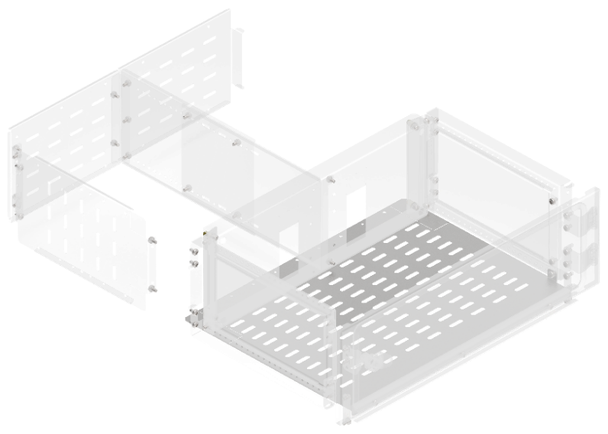
34.Перегородка секционирования горизонтальная аппаратного отсека
Ш, мм | Г, мм | Артикул | Наименование | Ссылка
400 | 400 | FO-00-SWHR-040 | Перегородка секционирования горизонтальная аппаратного отсека ширина 400 мм | ФАЙЛ
600 | 400 | FO-00-SWHR-060 | Перегородка секционирования горизонтальная аппаратного отсека ширина 600 мм | ФАЙЛ
800 | 400 | FO-00-SWHR-080 | Перегородка секционирования горизонтальная аппаратного отсека ширина 800 мм | ФАЙЛ
1000 | 400 | FO-00-SWHR-100 | Перегородка секционирования горизонтальная аппаратного отсека ширина 1000 мм | ФАЙЛ

35.Перегородка секционирования вертикальная для вертикального шинного отсека |  |  |  |  | 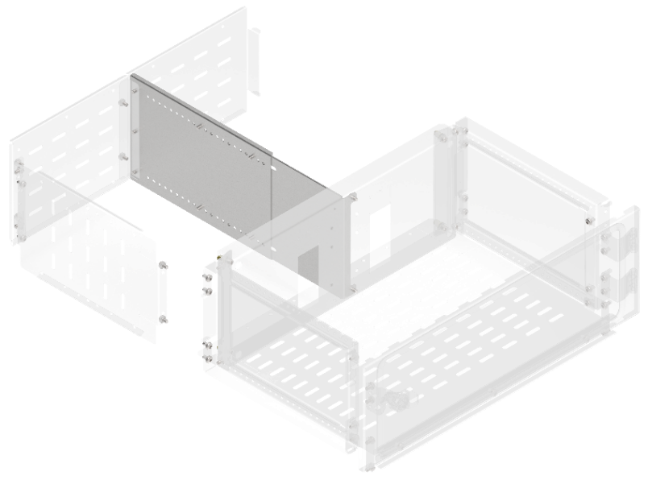
Ш, мм | Г, мм | Артикул | Наименование | Ссылка
200 | 400 | FO-00-SWVB-020-040 | Перегородка секционирования вертикальная для вертикального шинного отсека 200х400 мм в шкаф глубиной 800 мм | ФАЙЛ
250 | 400 | FO-00-SWVB-025-040 | Перегородка секционирования вертикальная для вертикального шинного отсека 250х400 мм в шкаф глубиной 800 мм | ФАЙЛ
300 | 400 | FO-00-SWVB-030-040 | Перегородка секционирования вертикальная для вертикального шинного отсека 300х400 мм в шкаф глубиной 800 мм | ФАЙЛ
350 | 400 | FO-00-SWVB-035-040 | Перегородка секционирования вертикальная для вертикального шинного отсека 350х400 мм в шкаф глубиной 800 мм | ФАЙЛ
400 | 400 | FO-00-SWVB-040-040 | Перегородка секционирования вертикальная для вертикального шинного отсека 400х400 мм в шкаф глубиной 800 мм | ФАЙЛ
450 | 400 | FO-00-SWVB-045-040 | Перегородка секционирования вертикальная для вертикального шинного отсека 450х400 мм в шкаф глубиной 800 мм | ФАЙЛ
500 | 400 | FO-00-SWVB-050-040 | Перегородка секционирования вертикальная для вертикального шинного отсека 500х400 мм в шкаф глубиной 800 мм | ФАЙЛ
600 | 400 | FO-00-SWVB-060-040 | Перегородка секционирования вертикальная для вертикального шинного отсека 600х400 мм в шкаф глубиной 800 мм | ФАЙЛ
200 | 600 | FO-00-SWVB-020-060 | Перегородка секционирования вертикальная для вертикального шинного отсека 200х600 мм в шкаф глубиной 1000 мм | ФАЙЛ
250 | 600 | FO-00-SWVB-025-060 | Перегородка секционирования вертикальная для вертикального шинного отсека 250х600 мм в шкаф глубиной 1000 мм | ФАЙЛ
300 | 600 | FO-00-SWVB-030-060 | Перегородка секционирования вертикальная для вертикального шинного отсека 300х600 мм в шкаф глубиной 1000 мм | ФАЙЛ
350 | 600 | FO-00-SWVB-035-060 | Перегородка секционирования вертикальная для вертикального шинного отсека 350х600 мм в шкаф глубиной 1000 мм | ФАЙЛ
400 | 600 | FO-00-SWVB-040-060 | Перегородка секционирования вертикальная для вертикального шинного отсека 400х600 мм в шкаф глубиной 1000 мм | ФАЙЛ
450 | 600 | FO-00-SWVB-045-060 | Перегородка секционирования вертикальная для вертикального шинного отсека 450х600 мм в шкаф глубиной 1000 мм | ФАЙЛ
500 | 600 | FO-00-SWVB-050-060 | Перегородка секционирования вертикальная для вертикального шинного отсека 500х600 мм в шкаф глубиной 1000 мм | ФАЙЛ
600 | 600 | FO-00-SWVB-060-060 | Перегородка секционирования вертикальная для вертикального шинного отсека 600х600 мм в шкаф глубиной 1000 мм | ФАЙЛ

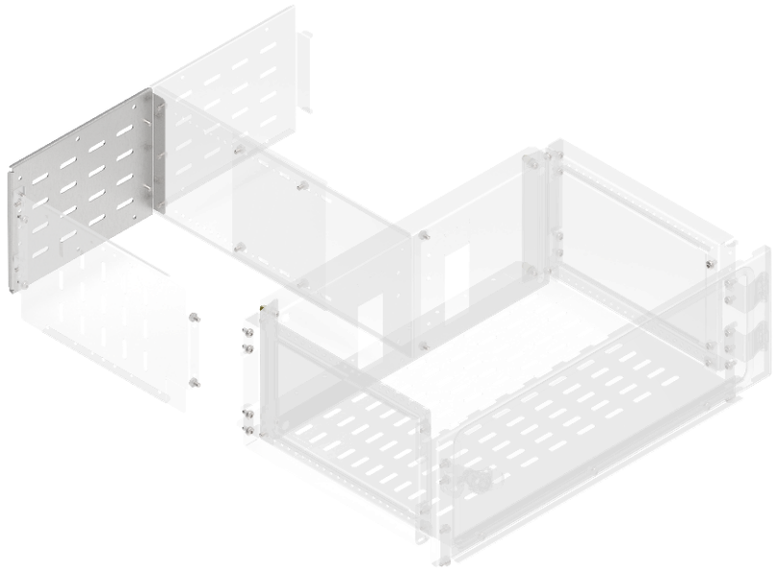
36.Перегородка секционирования задняя для вертикального кабельного отсека
В, мм | Ш, мм | Артикул | Наименование | Ссылка
200 | 600 | FO-00-SWFB-020 | Перегородка секционирования задняя для вертикального шинного отсека высота 200 мм в шкаф шириной 600 мм | ФАЙЛ
250 | 600 | FO-00-SWFB-025 | Перегородка секционирования задняя для вертикального шинного отсека высота 250 мм в шкаф шириной 600 мм | ФАЙЛ
300 | 600 | FO-00-SWFB-030 | Перегородка секционирования задняя для вертикального шинного отсека высота 300 мм в шкаф шириной 600 мм | ФАЙЛ
350 | 600 | FO-00-SWFB-035 | Перегородка секционирования задняя для вертикального шинного отсека высота 350 мм в шкаф шириной 600 мм | ФАЙЛ
400 | 600 | FO-00-SWFB-040 | Перегородка секционирования задняя для вертикального шинного отсека высота 400 мм в шкаф шириной 600 мм | ФАЙЛ
450 | 600 | FO-00-SWFB-045 | Перегородка секционирования задняя для вертикального шинного отсека высота 450 мм в шкаф шириной 600 мм | ФАЙЛ
500 | 600 | FO-00-SWFB-050 | Перегородка секционирования задняя для вертикального шинного отсека высота 500 мм в шкаф шириной 600 мм | ФАЙЛ
600 | 600 | FO-00-SWFB-060 | Перегородка секционирования задняя для вертикального шинного отсека высота 600 мм в шкаф шириной 600 мм | ФАЙЛ

37.Перегородка секционирования задняя для вертикального шинного отсека |  |  |  |  | 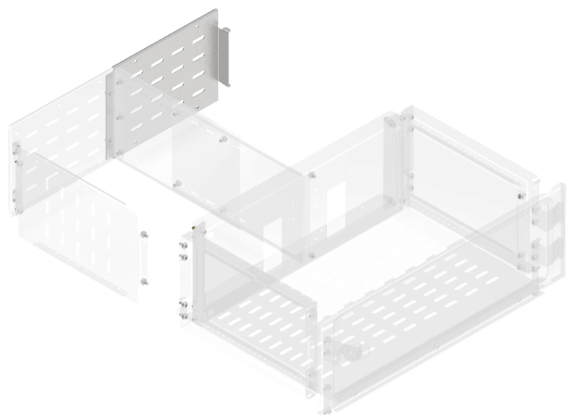
В, мм | Ш, мм | Артикул | Наименование | Ссылка
200 | 600 | FO-00-SWFC-020 | Перегородка секционирования задняя для вертикального кабельного отсека высота 200 мм в шкаф шириной 600 мм | ФАЙЛ
250 | 600 | FO-00-SWFC-025 | Перегородка секционирования задняя для вертикального кабельного отсека высота 250 мм в шкаф шириной 600 мм | ФАЙЛ
300 | 600 | FO-00-SWFC-030 | Перегородка секционирования задняя для вертикального кабельного отсека высота 300 мм в шкаф шириной 600 мм | ФАЙЛ
350 | 600 | FO-00-SWFC-035 | Перегородка секционирования задняя для вертикального кабельного отсека высота 350 мм в шкаф шириной 600 мм | ФАЙЛ
400 | 600 | FO-00-SWFC-040 | Перегородка секционирования задняя для вертикального кабельного отсека высота 400 мм в шкаф шириной 600 мм | ФАЙЛ
450 | 600 | FO-00-SWFC-045 | Перегородка секционирования задняя для вертикального кабельного отсека высота 450 мм в шкаф шириной 600 мм | ФАЙЛ
500 | 600 | FO-00-SWFC-050 | Перегородка секционирования задняя для вертикального кабельного отсека высота 500 мм в шкаф шириной 600 мм | ФАЙЛ
600 | 600 | FO-00-SWFC-060 | Перегородка секционирования задняя для вертикального кабельного отсека высота 600 мм в шкаф шириной 600 мм | ФАЙЛ

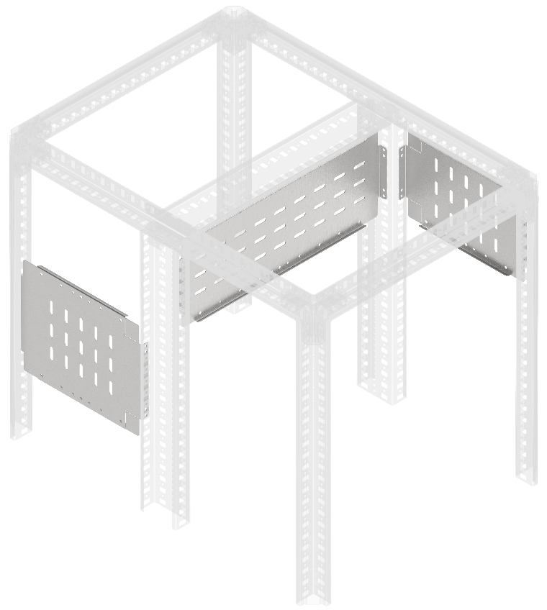
38.Перегородка секционирования вертикальная
В, мм | Ш, мм | Артикул | Наименование | Ссылка
150 | 400 | FO-00-SWV-015-040 | Перегородка секционирования вертикальная 150х400 мм | ФАЙЛ
200 | 400 | FO-00-SWV-020-040 | Перегородка секционирования вертикальная 200х400 мм | ФАЙЛ
250 | 400 | FO-00-SWV-025-040 | Перегородка секционирования вертикальная 250х400 мм | ФАЙЛ
300 | 400 | FO-00-SWV-030-040 | Перегородка секционирования вертикальная 300х400 мм | ФАЙЛ
350 | 400 | FO-00-SWV-035-040 | Перегородка секционирования вертикальная 350х400 мм | ФАЙЛ
400 | 400 | FO-00-SWV-040-040 | Перегородка секционирования вертикальная 400х400 мм | ФАЙЛ
600 | 400 | FO-00-SWV-060-040 | Перегородка секционирования вертикальная 600х400 мм | ФАЙЛ
150 | 600 | FO-00-SWV-015-060 | Перегородка секционирования вертикальная 150x600 мм | ФАЙЛ
200 | 600 | FO-00-SWV-020-060 | Перегородка секционирования вертикальная 200x600 мм | ФАЙЛ
250 | 600 | FO-00-SWV-025-060 | Перегородка секционирования вертикальная 250x600 мм | ФАЙЛ
300 | 600 | FO-00-SWV-030-060 | Перегородка секционирования вертикальная 300x600 мм | ФАЙЛ
350 | 600 | FO-00-SWV-035-060 | Перегородка секционирования вертикальная 350x600 мм | ФАЙЛ
400 | 600 | FO-00-SWV-040-060 | Перегородка секционирования вертикальная 400х600 мм | ФАЙЛ
600 | 600 | FO-00-SWV-060-060 | Перегородка секционирования вертикальная 600х600 мм | ФАЙЛ
150 | 800 | FO-00-SWV-015-080 | Перегородка секционирования вертикальная 150х800 мм | ФАЙЛ
200 | 800 | FO-00-SWV-020-080 | Перегородка секционирования вертикальная 200х800 мм | ФАЙЛ
250 | 800 | FO-00-SWV-025-080 | Перегородка секционирования вертикальная 250х800 мм | ФАЙЛ
300 | 800 | FO-00-SWV-030-080 | Перегородка секционирования вертикальная 300х800 мм | ФАЙЛ
350 | 800 | FO-00-SWV-035-080 | Перегородка секционирования вертикальная 350х800 мм | ФАЙЛ
400 | 800 | FO-00-SWV-040-080 | Перегородка секционирования вертикальная 400х800 мм | ФАЙЛ
600 | 800 | FO-00-SWV-060-080 | Перегородка секционирования вертикальная 600х800 мм | ФАЙЛ
150 | 1000 | FO-00-SWV-015-100 | Перегородка секционирования вертикальная 150х1000 мм | ФАЙЛ
200 | 1000 | FO-00-SWV-020-100 | Перегородка секционирования вертикальная 200х1000 мм | ФАЙЛ
250 | 1000 | FO-00-SWV-025-100 | Перегородка секционирования вертикальная 250х1000 мм | ФАЙЛ
300 | 1000 | FO-00-SWV-030-100 | Перегородка секционирования вертикальная 300х1000 мм | ФАЙЛ
350 | 1000 | FO-00-SWV-035-100 | Перегородка секционирования вертикальная 350х1000 мм | ФАЙЛ
400 | 1000 | FO-00-SWV-040-100 | Перегородка секционирования вертикальная 400х1000 мм | ФАЙЛ
600 | 1000 | FO-00-SWV-060-100 | Перегородка секционирования вертикальная 600х1000 мм | ФАЙЛ

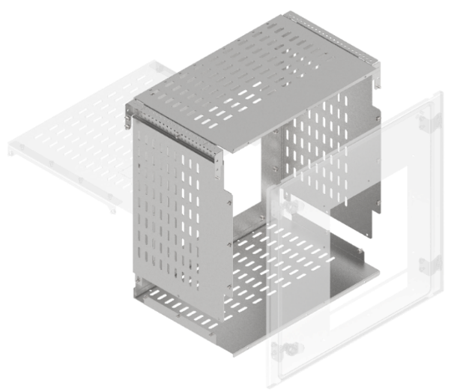
39.Комплекты секционирования воздушных выключателей по форме 2a-3a
В, мм | Ш, мм | Артикул | Наименование | Ссылка
600 | 600 | FO-00-3AABW-060-060 | Комплект секционирования 2a-3a для ARMAT ACB типоразмер A\B выкатного исполнения 3\4P 600х600 | ФАЙЛ
600 | 600 | FO-00-3ADW-060-060 | Комплект секционирования 2a-3a для ARMAT ACB типоразмер D выкатного исполнения 3P 600х600 | ФАЙЛ
600 | 800 | FO-00-3AEFW-060-080 | Комплект секционирования 2a-3a для ARMAT ACB типоразмер E\F выкатного исполнения 3\4P 600х800 | ФАЙЛ
600 | 800 | FO-00-3ADW-060-080 | Комплект секционирования 2a-3a для ARMAT ACB типоразмер D выкатного исполнения 3\4P 600х800 | ФАЙЛ
600 | 800 | FO-00-3AGW-060-080 | Комплект секционирования 2a-3a для ARMAT ACB типоразмер G выкатного исполнения 3P 600х800 | ФАЙЛ
600 | 1000 | FO-00-3AGW-060-100 | Комплект секционирования 2a-3a для ARMAT ACB типоразмер G выкатного исполнения 3\4P 600х1000 | ФАЙЛ

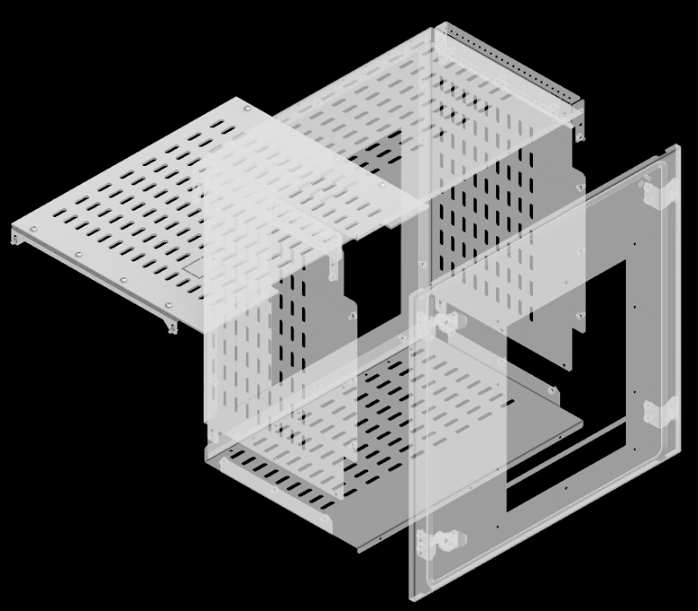
40.Комплекты секционирования воздушных выключателей по форме 3b
Ш, мм | Г, мм | Артикул | Наименование | Ссылка
600 | 400 | FO-00-3BABW-060-040 | Комплект секционирования 3b для ARMAT ACB типоразмер A\B выкатного исполнения 3\4P 600х400 в шкаф глубиной 800мм | ФАЙЛ
600 | 600 | FO-00-3BABW-060-060 | Комплект секционирования 3b для ARMAT ACB типоразмер A\B выкатного исполнения 3\4P 600х600 в шкаф глубиной 1000 мм | ФАЙЛ
600 | 400 | FO-00-3BDW-060-040 | Комплект секционирования 3b для ARMAT ACB типоразмер D выкатного исполнения 3P 600х400 в шкаф глубиной 800 мм | ФАЙЛ
600 | 600 | FO-00-3BDW-060-060 | Комплект секционирования 3b для ARMAT ACB типоразмер D выкатного исполнения 3P 600х600 в шкаф глубиной 1000 мм | ФАЙЛ
800 | 400 | FO-00-3BDW-080-040 | Комплект секционирования 3b для ARMAT ACB типоразмер D выкатного исполнения 3\4P 800х400 в шкаф глубиной 800 мм | ФАЙЛ
800 | 600 | FO-00-3BDW-080-060 | Комплект секционирования 3b для ARMAT ACB типоразмер D выкатного исполнения 3\4P 800х600 в шкаф глубиной 1000 мм | ФАЙЛ
800 | 400 | FO-00-3BEFW-080-040 | Комплект секционирования 3b для ARMAT ACB типоразмер E\F выкатного исполнения 3\4P 800х400 в шкаф глубиной 800 мм | ФАЙЛ
800 | 600 | FO-00-3BEFW-080-060 | Комплект секционирования 3b для ARMAT ACB типоразмер E\F выкатного исполнения 3\4P 800х600 в шкаф глубиной 1000 мм | ФАЙЛ
800 | 600 | FO-00-3BGW-080-060 | Комплект секционирования 3b для ARMAT ACB типоразмер G выкатного исполнения 3P 800х600 в шкаф глубиной 1000 мм | ФАЙЛ
1000 | 600 | FO-00-3BGW-100-060 | Комплект секционирования 3b для ARMAT ACB типоразмер G выкатного исполнения 3\4P 1000х600 в шкаф глубиной 1000 мм | ФАЙЛ

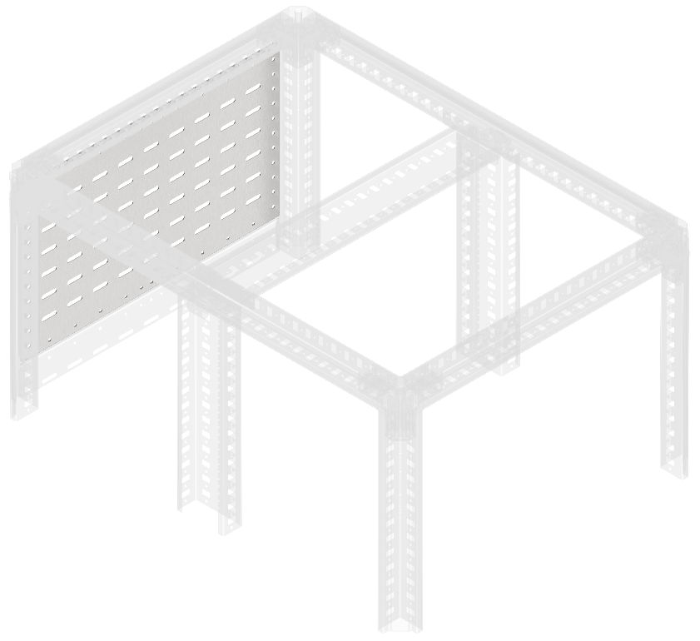
41.Перегородка секционирования задняя
В, мм | ш, мм | Артикул | Наименование | Ссылка
150 | 400 | FO-00-SWF-015-040 | Перегородка секционирования задняя 150х400 мм | ФАЙЛ
200 | 400 | FO-00-SWF-020-040 | Перегородка секционирования задняя 200x400 мм | ФАЙЛ
250 | 400 | FO-00-SWF-025-040 | Перегородка секционирования задняя 250х400 мм | ФАЙЛ
300 | 400 | FO-00-SWF-030-040 | Перегородка секционирования задняя 300х400 мм | ФАЙЛ
400 | 400 | FO-00-SWF-040-040 | Перегородка секционирования задняя 400х400 мм | ФАЙЛ
500 | 400 | FO-00-SWF-050-040 | Перегородка секционирования задняя 500х400 мм | ФАЙЛ
600 | 400 | FO-00-SWF-060-040 | Перегородка секционирования задняя 600х400 мм | ФАЙЛ
150 | 600 | FO-00-SWF-015-060 | Перегородка секционирования задняя 150х600 мм | ФАЙЛ
200 | 600 | FO-00-SWF-020-060 | Перегородка секционирования задняя 200х600 мм | ФАЙЛ
250 | 600 | FO-00-SWF-025-060 | Перегородка секционирования задняя 250х600 мм | ФАЙЛ
300 | 600 | FO-00-SWF-030-060 | Перегородка секционирования задняя 300х600 мм | ФАЙЛ
400 | 600 | FO-00-SWF-040-060 | Перегородка секционирования задняя 400х600 мм | ФАЙЛ
500 | 600 | FO-00-SWF-050-060 | Перегородка секционирования задняя 500х600 мм | ФАЙЛ
600 | 600 | FO-00-SWF-060-060 | Перегородка секционирования задняя 600х600 мм | ФАЙЛ
150 | 800 | FO-00-SWF-015-080 | Перегородка секционирования задняя 150х800 мм | ФАЙЛ
200 | 800 | FO-00-SWF-020-080 | Перегородка секционирования задняя 200х800 мм | ФАЙЛ
250 | 800 | FO-00-SWF-025-080 | Перегородка секционирования задняя 250х800 мм | ФАЙЛ
300 | 800 | FO-00-SWF-030-080 | Перегородка секционирования задняя 300х800 мм | ФАЙЛ
400 | 800 | FO-00-SWF-040-080 | Перегородка секционирования задняя 400х800 мм | ФАЙЛ
500 | 800 | FO-00-SWF-050-080 | Перегородка секционирования задняя 500х800 мм | ФАЙЛ
600 | 800 | FO-00-SWF-060-080 | Перегородка секционирования задняя 600х800 мм | ФАЙЛ
150 | 1000 | FO-00-SWF-015-100 | Перегородка секционирования задняя 150х1000 мм | ФАЙЛ
200 | 1000 | FO-00-SWF-020-100 | Перегородка секционирования задняя 200х1000 мм | ФАЙЛ
250 | 1000 | FO-00-SWF-025-100 | Перегородка секционирования задняя 250х1000 мм | ФАЙЛ
300 | 1000 | FO-00-SWF-030-100 | Перегородка секционирования задняя 300х1000 мм | ФАЙЛ

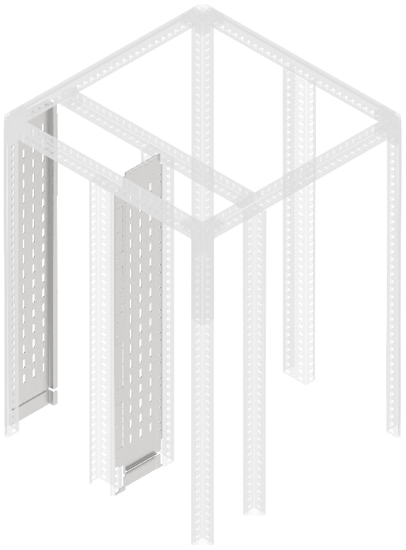
42.Перегородка аппаратного отсека боковая вертикальная сплошная
В, мм | Ш, мм | Артикул | Наименование | Ссылка
2000 | 200 | FO-00-SWB-020-200 | Перегородка секционирования встроенного отсека 200х2000 мм | ФАЙЛ
2000 | 400 | FO-00-SWB-040-200 | Перегородка секционирования встроенного отсека 400х2000 мм | ФАЙЛ
2000 | 200 | FO-00-SWBF-020-200 | Перегородка секционирования встроенного отсека задняя 200х2000 мм | ФАЙЛ
2000 | 400 | FO-00-SWBF-040-200 | Перегородка секционирования встроенного отсека задняя 400х2000 мм | ФАЙЛ
Перегородка секционирования встроенного отсека устанавливается во встроенном шинном отсеке шириной 200 мм и 400 мм между вертикальными дополнительными стойками. Перегородка секционирования встроенного отсека задняя устанавливается во встроенном шинном отсеке шириной 200 мм и 400 мм между стойкой каркаса и профилем вертикального встроенного отсека при двустороннем обслуживании и формах секционирования 2b, 3b, 4a, 4b

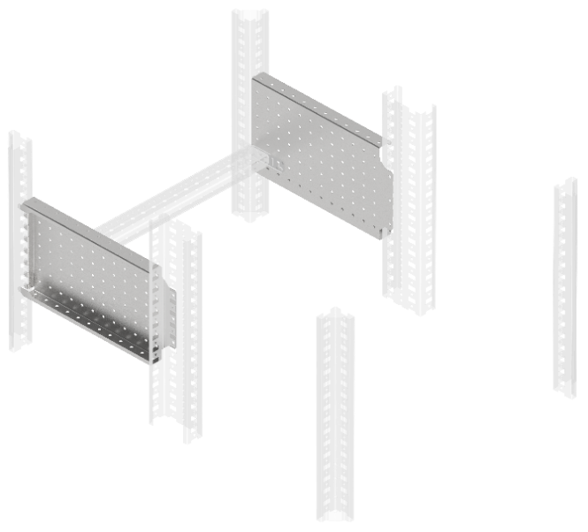
43.Панель монтажная боковая перфорированная
В, мм | Г, мм | Артикул | Наименование | Ссылка
200 | 400 | FO-00-MPSP-020-040 | Панель монтажная боковая перфорированная 200х400 мм (2 шт.упак.) | ФАЙЛ
300 | 400 | FO-00-MPSP-030-040 | Панель монтажная боковая перфорированная 300х400мм (2 шт.упак.) | ФАЙЛ
200 | 600 | FO-00-MPSP-020-060 | Панель монтажная боковая перфорированная 200х600мм (2 шт.упак.) | ФАЙЛ
300 | 600 | FO-00-MPSP-030-060 | Панель монтажная боковая перфорированная 300х600мм (2 шт.упак.) | ФАЙЛ

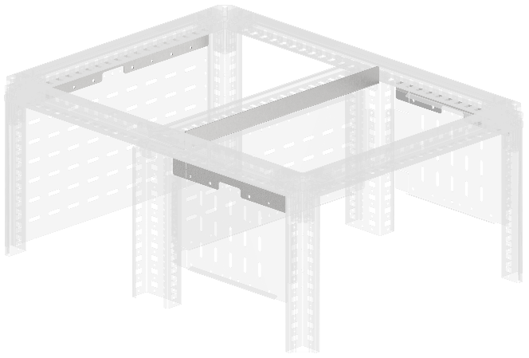
Тип 1
Тип 1
44.Планка секционирования компенсационная
Ш, мм | В, мм | Артикул | Наименование | Ссылка
400 | – | FO-00-BPS1-040 | Планка секционирования компенсационная тип 1 (12,5мм) в шкаф шириной 400 мм | ФАЙЛ
Тип 2
600 | – | FO-00-BPS1-060 | Планка секционирования компенсационная тип 1 (12,5мм) в шкаф шириной 600 мм | ФАЙЛ
800 | – | FO-00-BPS1-080 | Планка секционирования компенсационная тип 1 (12,5мм) в шкаф шириной 800 мм | ФАЙЛ
Тип 1
1000 | – | FO-00-BPS1-100 | Планка секционирования компенсационная типа 1 (12,5 мм) в шкаф шириной 1000 мм | ФАЙЛ
400 | – | FO-00-BPS2-040 | Планка секционирования компенсационная типа 2 в шкаф шириной 400 мм | ФАЙЛ
600 | – | FO-00-BPS2-060 | Планка секционирования компенсационная типа 2 в шкаф шириной 600 мм | ФАЙЛ
800 | – | FO-00-BPS2-080 | Планка секционирования компенсационная типа 2 в шкаф шириной 800 мм | ФАЙЛ
1000 | – | FO-00-BPS2-100 | Планка секционирования компенсационная типа 2 в шкаф шириной 1000 мм | ФАЙЛ

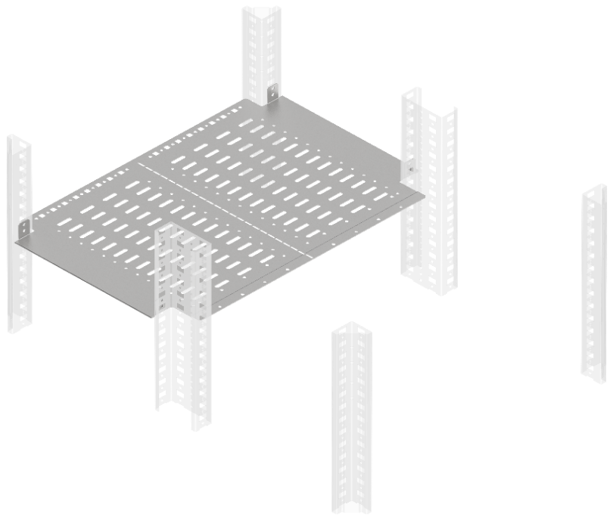
45.Перегородка секционирования горизонтальная
Ш, мм | Г, мм | Артикул | Наименование | Ссылка
400 | 400 | FO-00-SWH-040-040 | Перегородка секционирования горизонтальная 400х400 мм в шкаф глубиной 800 мм | ФАЙЛ
600 | 400 | FO-00-SWH-060-040 | Перегородка секционирования горизонтальная 600х400 мм в шкаф глубиной 800 мм | ФАЙЛ
800 | 400 | FO-00-SWH-080-040 | Перегородка секционирования горизонтальная 800х400 мм в шкаф глубиной 800 мм | ФАЙЛ
400 | 600 | FO-00-SWH-040-060 | Перегородка секционирования горизонтальная 400х600 мм в шкаф глубиной 1000 мм | ФАЙЛ
600 | 600 | FO-00-SWH-060-060 | Перегородка секционирования горизонтальная 600х600 мм в шкаф глубиной 1000 мм | ФАЙЛ
800 | 600 | FO-00-SWH-080-060 | Перегородка секционирования горизонтальная 800х600 мм в шкаф глубиной 1000 мм | ФАЙЛ

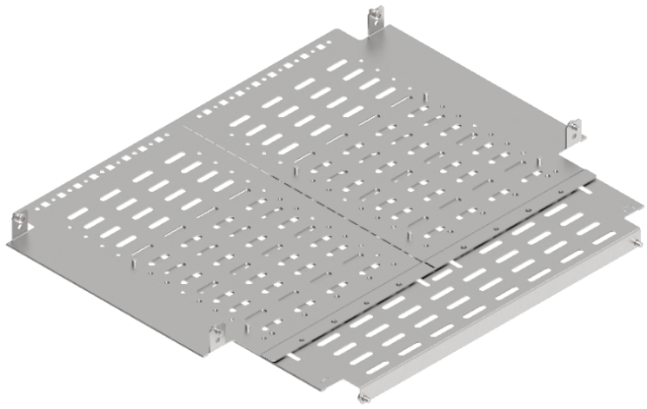
46.Перегородка секционирования монтажной панели задняя горизонтальная
Ш, мм | Г, мм | Артикул | Наименование | Ссылка
600 | 400 | FO-00-SWMP-060-040 | Перегородка секционирования монтажной панели задняя горизонтальная 600х400 мм в шкаф глубиной 800 мм | ФАЙЛ
800 | 400 | FO-00-SWMP-080-040 | Перегородка секционирования монтажной панели задняя горизонтальная 800х400 мм в шкаф глубиной 800 мм | ФАЙЛ
600 | 600 | FO-00-SWMP-060-060 | Перегородка секционирования монтажной панели задняя горизонтальная 600х600 мм в шкаф глубиной 1000 мм | ФАЙЛ
800 | 600 | FO-00-SWMP-080-060 | Перегородка секционирования монтажной панели задняя горизонтальная 800х600 мм в шкаф глубиной 1000 мм | ФАЙЛ
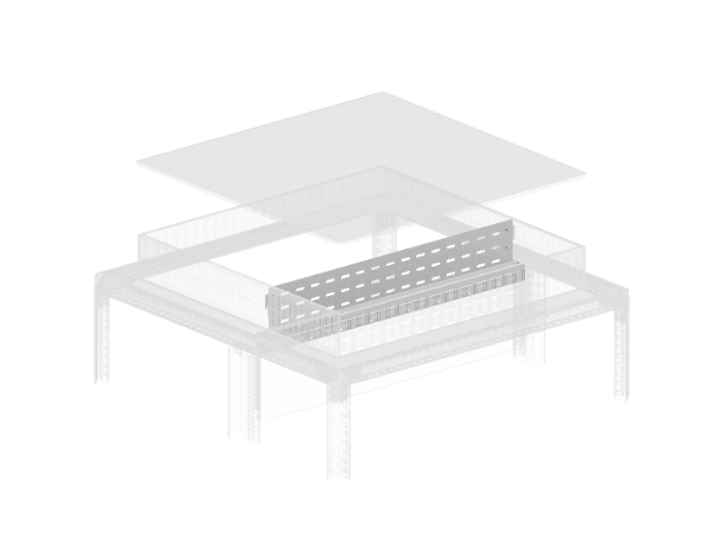

47.Перегородка секционирования вертикальная крыши
Ш, мм | Г, мм | Артикул | Наименование | Ссылка
600 | - | FO-00-SWVR-060 | Перегородка секционирования вертикальная крыши 600 мм IP31 | ФАЙЛ
800 | - | FO-00-SWVR-080 | Перегородка секционирования вертикальная крыши 800 мм IP31 | ФАЙЛ
1000 | - | FO-00-SWVR-100 | Перегородка секционирования вертикальная крыши 1000 мм IP31 | ФАЙЛ

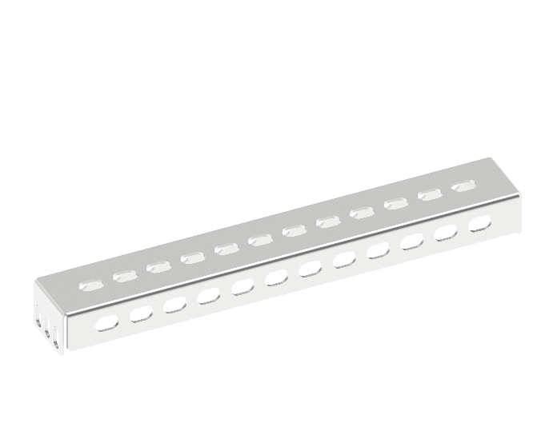
48. Рейки изоляторов тип B
Ш, мм | Г, мм | Артикул | Наименование | Ссылка
600 | - | FO-00-RIZB-060 | Рейка изоляторов тип B 600мм (2шт. компл) | ФАЙЛ
800 | - | FO-00-RIZB-080 | Рейка изоляторов тип B 800мм (2шт. компл) | ФАЙЛ
1000 | - | FO-00-RIZB-100 | Рейка изоляторов тип B 1000мм (2шт. компл) | ФАЙЛ

49.Рейки монтажные тип B
Ш, мм | Г, мм | Артикул | Наименование | Ссылка
400 | - | YKM40D-FO-VRВ-040 | Рейка монтажная тип В 400 мм | ФАЙЛ
600 | - | YKM40D-FO-VRВ-060 | Рейка монтажная тип В 600 мм | ФАЙЛ
800 | - | YKM40D-FO-VRВ-080 | Рейка монтажная тип В 800 мм | ФАЙЛ
1000 | - | YKM40D-FO-VRВ-100 | Рейка монтажная тип В 1000 мм | ФАЙЛ

50.Рейки основания тип B |  |  |  |  | 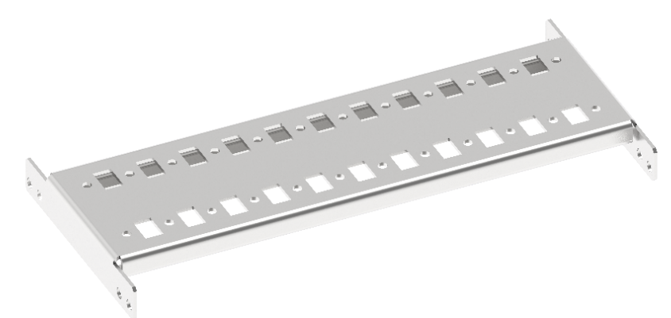
Ш, мм | Г, мм | Артикул | Наименование | Ссылка
400 | - | FO-00-RBB-040 | Рейка основания тип В 400 мм | ФАЙЛ
600 | - | FO-00-RBB-060 | Рейка основания тип В 600 мм | ФАЙЛ
800 | - | FO-00-RBB-080 | Рейка основания тип В 800 мм | ФАЙЛ
1000 | - | FO-00-RBB-100 | Рейка основания тип В 1000 мм | ФАЙЛ

51.Рама для пластронов
В, мм | Ш, мм | Артикул | Наименование | Ссылка
1800 | 400 | FO-00-UVF-180-040 | Рама для пластронов 1800х400 | ФАЙЛ
1800 | 600 | FO-00-UVF-180-060 | Рама для пластронов 1800х600 | ФАЙЛ
1800 | 800 | FO-00-UVF-180-080 | Рама для пластронов 1800х800 | ФАЙЛ
1800 | 1000 | FO-00-UVF-180-100 | Рама для пластронов 1800х1000 | ФАЙЛ
2000 | 400 | FO-00-UVF-200-040 | Рама для пластронов 2000х400 | ФАЙЛ
2000 | 600 | FO-00-UVF-200-060 | Рама для пластронов 2000х600 | ФАЙЛ
2000 | 800 | FO-00-UVF-200-080 | Рама для пластронов 2000х800 | ФАЙЛ
2000 | 1000 | FO-00-UVF-200-100 | Рама для пластронов 2000х1000 | ФАЙЛ
2200 | 400 | FO-00-UVF-220-040 | Рама для пластронов 2200х400 | ФАЙЛ
2200 | 600 | FO-00-UVF-220-060 | Рама для пластронов 2200х600 | ФАЙЛ
2200 | 800 | FO-00-UVF-220-080 | Рама для пластронов 2200х800 | ФАЙЛ
2200 | 1000 | FO-00-UVF-220-100 | Рама для пластронов 2200х1000 | ФАЙЛ

52.Двери металлические |  |  |  |  | 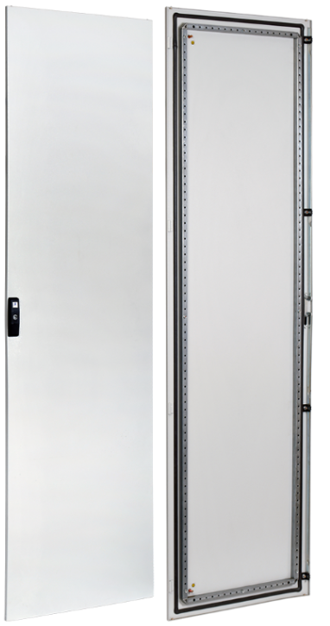
В, мм | Ш, мм | Артикул | Наименование | Ссылка
2000 | 400 | YKM40D-FO-DM-200-040 | Дверь металлическая 2000х400мм | ФАЙЛ
2000 | 600 | YKM40D-FO-DM-200-060 | Дверь металлическая 2000х600мм | ФАЙЛ
2000 | 800 | YKM40D-FO-DM-200-080 | Дверь металлическая 2000х800мм | ФАЙЛ
2000 | 600 | YKM40D-FO-DMR-200-060 | Дверь металлическая 2000х600мм RAL3020 красная | ФАЙЛ
2000 | 800 | YKM40D-FO-DMR-200-080 | Дверь металлическая 2000х800мм RAL3020 красная | ФАЙЛ

53.Элементы для соединения панелей |  |  |  |  | 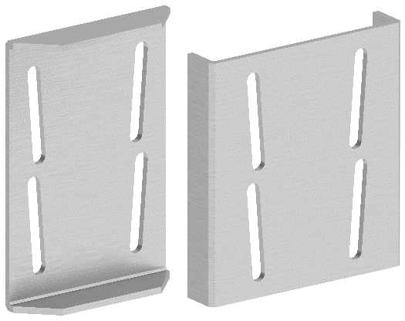
В, мм | Ш, мм | Артикул | Наименование | Ссылка
- | - | YKM40D-FO-JK-200-54 | Комплект для соединения шкафов IP54 | ФАЙЛ
- | - | FO-00-CPL | FORMAT Пластина соединительная (8шт/компл) IEK | ФАЙЛ

54.Комплект вывода жгута на сплошную дверь |  |  |  |  | 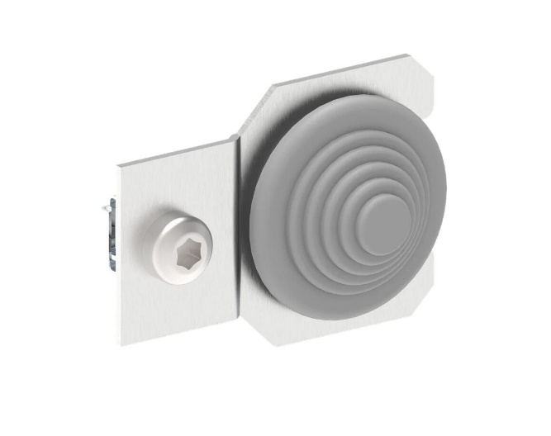
В, мм | Ш, мм | Артикул | Наименование | Ссылка
- | - | FO-00-VK | Комплект вывода жгута на сплошную дверь | ФАЙЛ

55.Комплект пломбирования пластрона
В, мм | Ш, мм | Артикул | Наименование | Ссылка
- | - | FO-00-UPP | Комплект пломбирования пластрона | ФАЙЛ

